해외파트너
해외파트너 조회
Draft Form
 | * Myanmar 기준 동-서 구분
파트너명 | 지역 | 국가 | 도시 | 업무코드 | 정산코드 | 이메일 | 주소 | 전화번호 | 소개자료 | 계약서 | KPI 평가 |  |  |  |  | 비고
 |  |  |  |  |  |  |  |  |  |  | 가격 (30) | 서비스 (25) | NOMI (30) | 정산 (15) | 총 (100) (임시/사용빈도)
HAF Logistica Internacional /COOP | 중남미 | Mexico | Mexico City | IMEXHA | AMEXHA | norma.fuentes@haflogistica.com (Norma fuentes/NETWORK) beatriz.fernandez@haflogistica.com ventas@haflogistica.com | ORIENTE 33 NO. 119 COL. MOCTEZUMA 2DA. SECC. CP.15530, MEXICO, D.F. | +52 55 / 5751-0506 | www.haflogistica.com/ | COOP |  |  |  |  | 20
HAF Logistica Internacional /COOP | 중남미 | Mexico | Guadalajara | IGDLHA | AMEXHA | norma.fuentes@haflogistica.com (Norma fuentes/NETWORK) | AV. FEDERALISMO SUR #948-203 COL.MODERNA MEXICO | +52 33 3343 | www.haflogistica.com/ | COOP |  |  |  |  | 20
Konapon /한국계 | 동아시아 | Japan | Tokyo | INRTKO | ANRTKO | yakko@konapon.com (이토 대리/NETWORK) airimport@konapon.com | 313A CARGO AGENCY BLDG,NO.1, 154-4 AZA KOMAMAE FURUGOME, NARITA-SHI, CHIBA, 282-0004, JAPAN | +81-476-32-0610 | 파일 첨부 | 파일 첨부 |  |  |  |  | 20
Connect /COOP, WCA | 서아시아 | India | Mumbai | IBOMCO | AMAACO | bm.del@connectcargo.com | TOWN CENTER 2, 1ST FLOOR, OFFICE NO. 101, OPP. TIMES SQUARE BUILDING, MAROL, ANDHERI KURLA ROAD, ANDHERI (EAST) - MUMBAI - 400 059. INDIA. | +91-22-67969131/32 | www.connectcargo.com | WCA |  |  |  |  | 20
Connect /COOP, WCA | 서아시아 | India | Chennai | IMAACO | AMAACO | bm.del@connectcargo.com | NO.2, II FLOOR, KRISHNAN KOIL STREET, RAJAJI SALAI, CHENNAI 600 001. | +91-44-64549541/42 | www.connectcargo.com | WCA |  |  |  |  | 20
Connect /COOP, WCA | 서아시아 | India | Bangalore | IBLRCO | AMAACO | bm.del@connectcargo.com | LOGITECH PARK 1, # 7, ROAD # 10, EPIP, WHITEFIELD, BENGALURU 560066, INDIA | +91 80 41353500 | www.connectcargo.com | WCA |  |  |  |  | 20
Seoulin /한국계 (구.UCP) | 동아시아 | Singapore | Singapore | ISINUC | ASINUC | marcryu@ustarinc.com (유정환 이사) | 115 AIRPORT CARGO ROAD, #02-31 CARGO AGENTS BUILDING ‘C’ SINGAPORE 819466 CHANGI AIRFREIGHT CENTRE P.O. BOX 571 | +65-6545-5073 | X | 파일 첨부 |  |  |  |  | 100
Sintop/한국계 | 동아시아 | Singapore | Singapore | ISINSI | ASINSI | sintop@sintop.com.sg | 9 AIRLINE ROAD #02-03 CARGO AGENTS BLDG D P.O. BOX 629 CHANGI AIRFREIGHT CRETR, SINGAPORE | +65-6542-1141 | www.sintop.com.sg | X |  |  |  |  | 20
Sintop/한국계 SINTOP INTERNATIONAL (THAILAND) CO.,LTD. | 동아시아 | Thailand | Bangkok |  |  | 임동선이사 (대표) MOBILE : 66-98-270-2804 EMAIL : dennis.lim@sintop.co.th 홍상기이사 (BIZ총괄) TEL : 66-2-130-0415~17 MOBILE : 66-98-280-1804 EMAIL : skhong@sintop.co.th | 850/21 LADKRABANG 30/5 ROAD, LADKRABANG, BANGKOK, 10520 THAILAND | TEL : 66-2-130-0415 (ext.115)
Galaxy World Logistics Ltd. /WCA (구.New Globe) | 서아시아 | Bangladesh | Dhaka | IDACNE | ADACNE | zakir.hossain@galaxylogistics.com azizur.rahman@galaxylogistics.com mohshin.sharif@galaxylogistics.com ahmed.zakee@galaxylogistics.com aman.zaman@galaxylogistics.com minar@galaxylogistics.com | TAJ MARRIOT, 1ST FLOOR 25, GULSHAN AVENUE, CIRCLE-1 DHAKA-1212, BANGLADESH | +88.02.9858470 | www.galaxylogictics.com | WCA |  |  |  |  | 100
SAMSUNG DATA SYSTEMS INDIA | 서아시아 | India | New Delhi | IINDSD | AINDSD | Dheeraj.sd@samsung.com (Dheeraj/Ops) Rajesh.jha@samsung.com (Rajesh/Ops) Hyung.gun@samsung.com (김형건대리/Biz Manager) Jobin.r@samsung.com Sushil.a@samsung.com (Billing) Aparna.p@samsung.com (Billing) | FIRST FLOOR, UPPAL’S PLAZA, M-6, JASOLA DISTRCT CENTRE, NEW DELHI 110025 | +91-9871263520 | WWW.SDS.SAMSUNG.COM | 파일 첨부 |  |  |  |  | 20 | 이재근 계장 담당
Prime Logistics | 중동 | United Arab Emirates | Dubai | IDXBPR | ADXBPR | Import1@primelogistics.ae operations@primelogistics.ae | WAREHOUSE G09, DAFZA PO BOX 371961 DUBAI UAE | +971 4 2990060 | 파일 첨부 | 파일 첨부 |  |  |  |  | 20 | Consignee/Payer 대행
Taewoong (TGL) /한국계 | 서아시아 | India | Chennai | IMAATA | AMAATA | rajan.maa@taewoong.in chul.maa@taewoong.in yoon.maa@taewoong.in peter.maa@taewoong.in gkr.maa@taewoong.in latha.maa@taewoong.in | NO-75/39 CORAL MERCHANT STREET, MANNADY, CHENNAI - 600001 MARN NO: AADCT0692DCNMAA4 | +91-44-45424810 | www.e-tgl.com | 파일 첨부 |  |  |  |  | 100
Taewoong (TGL) /한국계 | 서아시아 | India | Mumbai | IMUMTG | AMAATA | rajan.maa@taewoong.in chul.maa@taewoong.in yoon.maa@taewoong.in peter.maa@taewoong.in gkr.maa@taewoong.in latha.maa@taewoong.in | NO. 1303, MAYURESH COSMOS TOWER, PLOT NO. 37,SECTOR 11, CBD BELAPUR, NAVI MUMBAI - 400 614. 16 DIGIT CODE : AADCT0692DCNBOM4 | +91 22 4123 3542 | www.e-tgl.com | 파일 첨부 |  |  |  |  | 100
Taewoong (TGL) /한국계 | 서아시아 | India | Delhi | IDELTA | AMAATA | rajan.maa@taewoong.in chul.maa@taewoong.in yoon.maa@taewoong.in peter.maa@taewoong.in gkr.maa@taewoong.in latha.maa@taewoong.in | T-35, 3RD FLOOR, MANISH GLOBAL MALL PLOT NO.2 LSC SECTRO-22 DWARKA NEW DELHI-110075 INDIA | +91 22 4123 3542 | www.e-tgl.com | 파일 첨부 |  |  |  |  | 100
Taewoong (TGL) /한국계 | 동아시아 | Japan | Tokyo | ITYOTG | ATYOTG | jylim.jp@e-tgl.com (임주영 대리) sskwak@e-tgl.com (곽솔송) mary@e-tgl.com matsumoto@e-tgl.com | 3FL TEKKOU KUMIAI BLDG, 1-7 ODENMACHO, NIHONBASHI CHUO-KU, TOKYO 103-0011, JAPAN. | +81-3-5614-2374 | www.e-tgl.com | 파일 첨부 |  |  |  |  | 20
Taewoong (TGL) /한국계 | 동아시아 | China | Shenzhen | ISZXTG | ASZXTG | brad.szx@e-tgl.com | ROOM 1710, GOLDEN CENTRAL TOWER, NO.3037#, JINTIAN RD, FUTIAN DISTRICT,SHENZHEN,P.R.CHINA | +86 755 3651 3327 | www.e-tgl.com | 파일 첨부 |  |  |  |  | 10
Taewoong (TGL) /한국계 | 서아시아 | Uzbekistan | Tashkent | PTASTG | X | smhyun@twsc.co.kr | MIRABAD DISTRICT, AFROSIAB STREET, 16. TASHKENT,UZBEKISTAN | +998-71-252-2253 | www.e-tgl.com | 파일 첨부 |  |  |  |  | 100
Taewoong (TGL) /한국계 | 유럽 | Russia | St.Petersburg | PSPETG | X | abagdasarian@tglworld.com | OFFICE 256, LITER A, DOM2, AFONSKAYA STREET, SAINT-PETERSBURG, 197341 RUSSIA | + 7 8617 303354 | www.e-tgl.com | 파일 첨부 |  |  |  |  | 0
Taewoong (TGL) /한국계 | 중남미 | Colombia | Bogota | IBOGTG | ABOGTG | duke.co@e-tgl.com | AV. EL DORADO # 68C-61 OF.632 BOGOTA - COLOMBIA NIT:900,104,014-5 | +57-1-743-5359 | www.e-tgl.com | 파일 첨부 |  |  |  |  | 0
Trust | 동아시아 | Taiwan | Kaohsiung | IKHHTR | ATPETR | betty.huang@trust-logistics.com ally.lin@trust-logistics.com pancy.huang@trust-logistics.com william@trust-logistics.com | 5F.-1, NO.69, XINGZHONG 2ND RD., Kaohsiung Taiwan | +886-7-335-1683 | 파일 첨부 | 파일 첨부 |  |  |  |  | 20 | '하이텍팜'
Trust | 동아시아 | Taiwan | Taipei | ITPETR | ATPETR | betty.huang@trust-logistics.com ally.lin@trust-logistics.com pancy.huang@trust-logistics.com william@trust-logistics.com | 2FL.,NO.1 LANE 100 SUNG CHIANG ROAD, TAIPEI, TAIWAN | +886-2-2543-3388 | 파일 첨부 | 파일 첨부 |  |  |  |  | 0
Meitetsu | 동아시아 | Japan | Nagoya 해상 | INGOMES | ATYOME | cargo.hq@mwt.co.jp katsutoshi.hayashi@mwt.co.jp (Sales) saki.moriyama@mwt.co.jp (Sales) hcmc.cargo@mwt-vn.com (베트남 삼국BIZ) | RISONA NAGOYA BLDG., 4F NISHIKI 2-15-22 NAKA-KU, NAGOYA CITY JAPAN | +81-52-209-7600 | 파일 첨부 | 불가 |  |  |  |  | 100
Meitetsu | 동아시아 | Japan | Nagoya 항공 | INGOME | ATYOME | cargo.hq@mwt.co.jp katsutoshi.hayashi@mwt.co.jp (Sales) saki.moriyama@mwt.co.jp (Sales) hcmc.cargo@mwt-vn.com (베트남 삼국BIZ) | CHUBU AIRPORT OFFICE (NAGOYA) CENTERAIR 3-16-6 TOKONAME-SHI, 479-0881 AICHI-KEN, JAPAN | +81-569-35-9722 | 파일 첨부 | 불가 |  |  |  |  | 100
Meitetsu | 동아시아 | Japan | Osaka 해상 | IOSAMES | ATYOME | cargo.hq@mwt.co.jp katsutoshi.hayashi@mwt.co.jp (Sales) saki.moriyama@mwt.co.jp (Sales) hcmc.cargo@mwt-vn.com (베트남 삼국BIZ) | SANYO-SENKO KAWARAMACHI BLDG., 2-2-7,KAWARAMACHI, CHYO-KU, OSAKA, 541-0048 JAPAN | +81-6-6231-2360 | 파일 첨부 | 불가 |  |  |  |  | 100
Meitetsu | 동아시아 | Japan | Osaka 항공 | IOSAMEA | ATYOME | cargo.hq@mwt.co.jp katsutoshi.hayashi@mwt.co.jp (Sales) saki.moriyama@mwt.co.jp (Sales) hcmc.cargo@mwt-vn.com (베트남 삼국BIZ) | CARGO AGENT BLDG. NO.2, RM# 302, SENSHUKUKO-MINAMI, 1, SENNAN CITY, OSAKA, JAPAN | +81-724-56-5660 | 파일 첨부 | 불가 |  |  |  |  | 100
Meitetsu | 동아시아 | Japan | Tokyo 해상 | ITYOMES | ATYOME | cargo.hq@mwt.co.jp katsutoshi.hayashi@mwt.co.jp (Sales) saki.moriyama@mwt.co.jp (Sales) hcmc.cargo@mwt-vn.com (베트남 삼국BIZ) | 10F, MITA 3-CHOME MT BLDG, 3-14-10, MITA, MINATO-KU, 108-0073 TOKYO, JAPAN | +81-3-5427-3611/3211 | 파일 첨부 | 불가 |  |  |  |  | 100
Meitetsu | 동아시아 | Japan | Tokyo 항공 | ITYOMEA | ATYOME | cargo.hq@mwt.co.jp katsutoshi.hayashi@mwt.co.jp (Sales) saki.moriyama@mwt.co.jp (Sales) hcmc.cargo@mwt-vn.com (베트남 삼국BIZ) | ROOM 405. CARGO AGENT BLDG. NO.2, NEW TOKYO INT`L AIRPORT, NARITA CITY, 286-0121 CHIBA, JAPAN | +81-3-3517-6212 | 파일 첨부 | 불가 |  |  |  |  | 100
Meitetsu | 동아시아 | Japan | Yokohama | IYKAME | ATYOME | cargo.hq@mwt.co.jp katsutoshi.hayashi@mwt.co.jp (Sales) saki.moriyama@mwt.co.jp (Sales) hcmc.cargo@mwt-vn.com (베트남 삼국BIZ) | SEBON KANNAI BLDG 2, 6F 43-4, HONCHO, NAKA-KU, YOKOHAMA-CIY 231-0015, KANAGAWA-PREF, JAPAN | +81-45-663-8255 | 파일 첨부 | 불가 |  |  |  |  | 0
Meitetsu | 동아시아 | Japan | Okinawa | IOKAME | ATYOME | cargo.hq@mwt.co.jp katsutoshi.hayashi@mwt.co.jp (Sales) saki.moriyama@mwt.co.jp (Sales) hcmc.cargo@mwt-vn.com (베트남 삼국BIZ) | C/O OKINAWA AIR TRANSPORT CO.,LTD OKINAWA INTL AIRPORT, JAPAN | +81-98-859-3441 | 파일 첨부 | 불가 |  |  |  |  | 0
Meitetsu | 동아시아 | Japan | Sapporo | ISPKME | ATYOME | cargo.hq@mwt.co.jp katsutoshi.hayashi@mwt.co.jp (Sales) saki.moriyama@mwt.co.jp (Sales) hcmc.cargo@mwt-vn.com (베트남 삼국BIZ) | C/O HOKKAI TRANSPORTAION CO.,LTD SAPPORO INT`L AIRPORT-SIACT TERMINAL2F 1388-7 HEIWA CHITOSE-SHI HOKKAIDO JAPAN | +81 123-27-6256 | 파일 첨부 | 불가 |  |  |  |  | 0
Meitetsu | 동아시아 | Japan | Fukuoka | IFUKME | ATYOME | cargo.hq@mwt.co.jp katsutoshi.hayashi@mwt.co.jp (Sales) saki.moriyama@mwt.co.jp (Sales) hcmc.cargo@mwt-vn.com (베트남 삼국BIZ) | FUKUOKA INTERNATIONAL AIRPORT KAMOTSU BLDG. 2F 208 535 OAZA-KAMIUSUI HAKATA-KU FUKUOKA 812-0005 JAPAN | +81 92-477-7557 | 파일 첨부 | 불가 |  |  |  |  | 0
PT. Swadaya Total Prima | 동아시아 | Indonesia | Jakarta | IJKTSWA | AJKTSW | chusnul@swadaya.co.id cs@swadaya.co.id | JL. CITRA 6 BLOK I 1/C NO.25 KEL.TEGAL ALUR, KEC. KALIDERES JAKARTA BARAT, 11830 INDONESIA | +81 21 40801401-03021 | 파일 첨부 | 파일 첨부 |  |  |  |  | 0 | MEITETSU 파트너(삼국거래) 2015' HBL#S00140035
Leader Group /COOP | 중동 | Lebanon | Beirut | IBEYLE | ABEYLE | OPERATION@LEADERGROUP.NET | MODERN BUILDING, SAIFI AL ARZ STREET, 2ND FLOOR BEIRUT, LEBANON | +96 1156 4108 | COOP | COOP |  |  |  |  | 100 | GEFCO 의 파트너
Simorgh | 중동 | Iran | Teheran | ITHRSI | ATHRSI | sajir1970@yahoo.com (shahrzad ajir) | 1ST FLOOR, NO.16 DR. HABIBOLLAH ST. AZADI AVE. TEHRAN-IRAN | +98-21-6600-1718/660 | X | 불가 |  |  |  |  | 100
C.Hartwig /WCA (구. Sealand) | 유럽 | Poland | Gdynia | IGDYSE | AGDYSE | r.januszczak@chg.pl (Radosław Januszczak) | UL. SLASKA 47, 81-310 GDYNIA POLAND | +48 58 77 25 222 | WCA | WCA |  |  |  |  | 20
Korchina /한국계 | 동아시아 | China | Shanghai | ISHAKO | ASHAKO | 첨부파일 | RM.5C,KAIDIKE BUILDING, NO.212 JIANGNING ROAD, SHANGHAI 200041, P.R.CHINA | +86 21 5117 9900 | www.korchina.com | 파일 첨부 |  |  |  |  | 100
Korchina /한국계 | 동아시아 | China | Xiamen | IXMNKO | ACANKO | 첨부파일 | RM.903 SHENTIAN INTERNATIONAL B/D NO.46 SHENTIAN ROAD,XIAMEN, CHINA ZIP 361003 | +86 592 517 5003 | www.korchina.com | 파일 첨부 |  |  |  |  | 0
Korchina /한국계 | 동아시아 | China | Dongguan | IDONKO | ADONKO | 첨부파일 | NO.1401, BLOCK B, HUA KAI SQUARE, YUAN MEI ROAD, NAN CHENG DISTRICT, DONG GUAN CITY, GUAN GDONG PROVINCE CHINA | +86 769 2302 8983 | www.korchina.com | 파일 첨부 |  |  |  |  | 0
Korchina /한국계 | 동아시아 | China | Tianjin | ITSNKO | ATSNKO | 첨부파일 | ROOM-325,NO. 8, 3RD STREET, TIANJIN AIRPORT INTL. LOGISTICS ZONE， TIANJIN, P.R. CHINA | +86-22-5823-7358 | www.korchina.com | 파일 첨부 |  |  |  |  | 70
Korchina /한국계 | 동아시아 | China | Ningbo | INGBKO | ANGBKO | 첨부파일 | NINGBO BRANCH. ROOM 27-2, NO.58, QIZHA STREET, DUSHIRENHE BUILDING, NINGBO ZHEJIANG, CHINA 315010 | +86-574-8771-3133/27 | www.korchina.com | 파일 첨부 |  |  |  |  | 0
Korchina /한국계 | 동아시아 | China | Yantai | IYNTKO | AYNTKO | 첨부파일 | RM.803, SUITE B, KAIXUAN BD. NO.1 QIANJIN RD., YANTAI, CHINA | +86-631-5312361 | www.korchina.com | 파일 첨부 |  |  |  |  | 10
Korchina /한국계 | 동아시아 | China | Shenzhen | ISZXKO | ASZXKO | 첨부파일 | RM 2612, 26/F, BLOCK A, HAILRUN COMPLEX, TAI RAN JIU ROAD, FUTIAN DISTRIC, SHENZHEN, CHINA | +86-755-8882-9339 | www.korchina.com | 파일 첨부 |  |  |  |  | 80
Korchina /한국계 | 동아시아 | China | Beijing | IBJSKO | ABJSKO | 첨부파일 | BEIJING BRANCH, ROOM 209, FU RUN BUILDING, NO.13 FUQIAN 2 ST., BEIJING CHINA 101312 | +86-10-6458-4675 | www.korchina.com | 파일 첨부 |  |  |  |  | 0
Korchina /한국계 | 동아시아 | China | Qingdao | ITAOKO | ATAOKO | 첨부파일 | QINGDAO BRANCH ROOM NO 1003,1-3 ZHONGSHANG PLAZA, NO.9 ZHANGZHOU 2`ND ROAD, QINGDAO 266071, P.R.CHINA | +86-532-8667-6060 | www.korchina.com | 파일 첨부 |  |  |  |  | 0
Korchina /한국계 | 동아시아 | China | Guangzhou | ICANKO | ACANKO | 첨부파일 | GUANGZHOU BRANCH, RM2003, 20/F SOUTH TOWER, YUEXIU CITY PLAZA, DONGFENGRD, YUEXIU DISTRICT, GUANGZHOU P.R.CHINA | +86-20-8310-0700 | www.korchina.com | 파일 첨부 |  |  |  |  | 10
Korchina /한국계 | 동아시아 | China | Dalian | IDLCKO | ADLCKO | 첨부파일 | DALIAN BRANCH #2001A, DALIAN GOLDEN NAME TOWER, #68 RENMIN ROAD, ZHONGSHAN DISTRICT, DALIAN CITY, CHINA | +86-411-6299-9686 | www.korchina.com | 파일 첨부 |  |  |  |  | 10
Korchina /한국계 | 동아시아 | China | Suzhou | ISZVKO | ASZVKO | 첨부파일 | RM 2301 XIE HE BLDG, NO.158 JIN MEN ROAD, SUZHOU, JIANGSU, P.R.CHINA 215000 | +86 21 512 6558 2781 | www.korchina.com | 파일 첨부 |  |  |  |  | 0
Korchina /한국계 | 동아시아 | China | Weihai | PWEHKO | X | 첨부파일 | ROOM #868 CHENG XIN BLDG NO.16 KUN MING ROAD,WEIHAI(264200) CHINA | +86-535-665-4742 | www.korchina.com | 파일 첨부 |  |  |  |  | 0
Korchina /한국계 | 동아시아 | Thailand | Bangkok | IBKKKO | ABKKKO | 첨부파일 | OSC BUILDING, 5TH FLOOR, 99 MOO 5 KINGKAEW RD, BANGPLEE, SAMUTPRAKAN 10540, THAILAND | +66-2-178-2146 | www.korchina.com | 파일 첨부 |  |  |  |  | 60
Korchina /한국계 | 동아시아 | Vietnam | Hanoi |  |  |  |  |  |  |  |  |  |  |  | 40
Korchina /한국계 | 동아시아 | Vietnam | Ho chi minh | ISGNKO | ASGNKO | 첨부파일 | 6TH FLOOR, 208 NGUYEN TRAI ST., PHAM NGU LAO WARD, DIST 01, HCMC | +84 8 3925 3133 | www.korchina.com | 파일 첨부 |  |  |  |  | 20
Korchina /한국계 | 동아시아 | Indonesia | Jakarta | IJKTKO | AJKTKO | 첨부파일 | GRAHA DALEK ESA JL. DR. SAHARJO NO.216 MENTENG DALAM - TEBET | - | www.korchina.com | 파일 첨부 |  |  |  |  | 0
Korchina /한국계 | 동아시아 | Singapore | Singapore | ISINKO | ASINKO | 첨부파일 | CARGO AGENTS BUILDING E #01-03 7 AIRLINE ROAD SINGAPORE (S) 819834 | +65 6543 0383 | www.korchina.com | 파일 첨부 |  |  |  |  | 20
Korchina /한국계 | 동아시아 | Philippines | Manila | IMNLKO | AMNLKR | 첨부파일 | UNIT E OYSTER PLAZA BLDG.,NAIA AVENUE BRGY. SAN DIONISIO,PARANAQUE CITY PHILIPPINES | - | www.korchina.com | 파일 첨부 |  |  |  |  | 20
Korchina /한국계 | 동아시아 | Malaysia | Kuala Lumpur | IKULKO | AKULKO | 첨부파일 | 22-03-01, LORONG BATU NILAM 4A, BANDAR BUKIT TINGGI, 41200 KLANG, | +60 3-3341 8921/31/61 | www.korchina.com | 파일 첨부 |  |  |  |  | 0
Korchina /한국계 | 동아시아 | Cambodia | Phnom Penh | IPNHKO | APNHKO | 첨부파일 | NO.11B, RUSSIE CONFEDERATION BLVD, SANGKAT TOEK THLAR, KHAN SEN SOK, PHNOM PENH,CAMBODIA | +855-23-884-283 | www.korchina.com | 파일 첨부 |  |  |  |  | 100
Korchina /한국계 (구. NADO) | 유럽 | Netherlands | Amsterdam | IAMSNA | AAMSNA | 첨부파일 | PRESTWICKWEG 78,1118LB LUCHTHAVEN SCHIPHOL, THE NETHERLANDS | ++31 20 654 4753 | www.korchina.com | 파일 첨부 |  |  |  |  | 20
Korchina /한국계 | 유럽 | Germany | Frankfurt | IFRANA | AFRANA | 첨부파일 | AM GRUENEN WEG 2A D-65451 KELSTERBACH, GERMANY | +49 6107 989 8781 | www.korchina.com | 파일 첨부 |  |  |  |  | 20
Korchina /한국계 | 유럽 | Belgium | Brussels | IBRUKO | ABRUKO | 첨부파일 | 7TH FL ROOM NO.706 0761, PB NO.30 BEDRIJVENZONE MACHELEN CARGO 706 B-1830 MACHELEN, BELGIUM | +32 2 7218188 | www.korchina.com | 파일 첨부 |  |  |  |  | 0
Korchina /한국계 | 동아시아 | Taiwan | Taipei | ITPEKO | ATPEKO | 첨부파일 | 17F, NO.70, SEC.1, CHENGDE ROAD, TAIEPI 10355, TAIWAN R.O.C. | +886-2-2555-4019 | www.korchina.com | 파일 첨부 |  |  |  |  | 80
T&G /WCA | 동아시아 | China | Shanghai 해상 | ISHATT | ASHATG | shaoceanop1@tg-logistics.com shaoceanop2@tg-logistics.com | ROOM 20A-B, EAST BUILDING, NO.668, BEIJING EAST ROAD, SHANGHAI, CHINA 200001 | +86-21-5308-8855 | WCA | WCA |  |  |  |  | 10
T&G /WCA | 동아시아 | China | Shanghai 항공 | ISHATG | ASHATG | shaoceanop1@tg-logistics.com shaoceanop2@tg-logistics.com | RM 401, SHANGHAI CUSTOMS BUILDING, NO.858, QI HANG ROAD, SHANGHAI, CHINA | +86-21-6835-2125 | WCA | WCA |  |  |  |  | 10
T&G /WCA | 동아시아 | China | Dalian | IDLCTG | ASHATG | dlc-aim@tg-logistics.com | DLC BRANCH, RM2508, SOUTH TOWER, MINGSHI FORTUNE CENTER, NO.20 GANGWAN STREET, ZHONGSHAN DISTRICT, DALIAN CHINA | +86-411-3991-9144*4 | WCA | WCA |  |  |  |  | 0
T&G /WCA | 동아시아 | Japan | Tokyo | X | X | tomoko@tg-logistics.com 7-csr@tg-logistics.com | - | - | WCA | WCA |  |  |  |  | 0
T&G /WCA | 동아시아 | Myanmar | Yangon | X | X | 1-csrmyanmar@tg-logistics.com | - | - | WCA | WCA |  |  |  |  | 0
Schneider Cie | 유럽 | Switzerlands | Geneva | IGVASC | ABSLSC | dselmani@schneider-transport.com jhagmann@schneider-transport.com gcantiello@schneider-transport.com mmazzeo@schneider-transport.com astrebel@schneider-transport.com wca-geneva@schneider-transport.com | 5,ROUTE DES MOULIERES 1217 MEYRIN / SWIZERLAND | +41-22-989-10-50 | www.schneider-transport.com | 파일 첨부 |  |  |  |  | 40
Schneider Cie | 유럽 | Switzerlands | Basel | IBSLSC | ABSLSC | dselmani@schneider-transport.com jhagmann@schneider-transport.com gcantiello@schneider-transport.com mmazzeo@schneider-transport.com astrebel@schneider-transport.com wca-geneva@schneider-transport.com | SOLOTHURNERSTRASSE 48 POSTFACH 4273, CH-4002 BASEL,SWITZERLAND | +41-64-365-96-90 | www.schneider-transport.com | 파일 첨부 |  |  |  |  | 40
Schneider Cie | 유럽 | Switzerlands | Zurich | IZRHSC | ABSLSC | pgogniat@schneider-transport.com dtran@schneider-transport.com cschuetz@schneider-transport.com msigrist@schneider-transport.com | CH-8058 ZURICH AIRPORT, SWITZERLAND | +41-44-800-17-03 | www.schneider-transport.com | 파일 첨부 |  |  |  |  | 40
Casasco & Nardi | 유럽 | Italy | Milano 항공 | IMXPCA | AGOACA | andrea.grotti@casasconardi.com luca.boscaro@casasconardi.com riccardo.rossi@casasconardi.com roberta.davidde@casasconardi.com | VIA DEL PONTE, 25 21052 BUSTO ARSIZIO | +39 0331 626512 | www.casasconardi.com | X |  |  |  |  | 40
Casasco & Nardi | 유럽 | Italy | Milano 해상 | IMILCA | AMILCA | andrea.grotti@casasconardi.com luca.boscaro@casasconardi.com riccardo.rossi@casasconardi.com roberta.davidde@casasconardi.com | VIA DON G. CALABRIA, 30 20132 MILANO, ITALY | +39-02-2729-2439/244 | www.casasconardi.com | X |  |  |  |  | 40
Asia Pacific Express (APEX) /한국계 | 동아시아 | Philippines | Manila | IMNLAS | AMNLAS | atpgroup@apex.ph airimport@apex.ph janice@apex.ph enrico@apex.ph aircargo@apex.ph josephine@apex.ph jilbert@apex.ph (OO Jilbert) soye@apex.ph (윤소이 상무이사) | 25TH FLOOR, ANTEL2000 CORPORATE CENTER 121 VALERO ST, SALCEDO VILLAGE, MAKATI CITY | +63-2-887-5996 | www.apex.ph | 파일 첨부 |  |  |  |  | 100
Asia Pacific Express (APEX) /한국계 | 동아시아 | Philippines | Cebu | ICEBAS | AMNLAS | ceo@apex.ph (장은갑대표) Edward G. Chang Ph.D. President & CEO HP:[KR]010.7358.7661 [PH]0917.700.1997 soye@apex.ph (이소이 상무이사) atpgroup@apex.ph airimport@apex.ph janice@apex.ph enrico@apex.ph aircargo@apex.ph josephine@apex.ph jilbert@apex.ph (OO Jilbert) soye@apex.ph (윤소이 상무이사) | ROOM 200, 2/F RIVERGATE COMPLEX, 49-A GENERAL MAXILOM AVENUE, CEBU CITY, 6000 | +63-32-254-3366 | www.apex.ph | 파일 첨부 |  |  |  |  | 0
N F I (COOP) | 동아시아 | Philippines | Manila | X | X | ace@nfis.com.ph | - | - | COOP | COOP |  |  |  |  | 0
Kornet /한국계 | 동아시아 | Philippines | Manila | IMNLKO | AMNLKO | acctg@kornet.com.ph (Accounting) yjpark@kornet.com.ph (박영진 이사) larry.cabiles@kornet.com.ph cs.impex@kornet.com.ph cs.impex1@kornet.com.ph cs.import@kornet.com.ph air.import@kornet.com.ph importair@kornet.com.ph | UNIT E OYSTER PLAZA BLDG.,NAIA AVENUE BRGY. SAN DIONISIO,PARANAQUE CITY PHILIPPINES | +63 2 826-0012 | www.kornet.com.ph | X |  |  |  |  | 20
ASL /COOP | 유럽 | Poland | Warsaw | IWAWAS | AWAWAS | boratynski@asl.com.pl (Jan Boratyński) najgrodzki@asl.com.pl (Tomasz Najgrodzki) | UL. OSMANSKA 5, 02-823 WARSZAWA | +48 22 859 02 90 | COOP | COOP |  |  |  |  | 100
COTALIA SRL INTERNATIONAL /한국계, WCA | 유럽 | Italy | Milano | IMILCO | AMILCO | lorenzo@cotalia.com carlo.shin@cotalia.com | VIA GIUSEPPE DI VITTORIO, 8, 20060 LISCATE, (MILANO), ITALY | +39.02.36640701 | WCA | WCA |  |  |  |  | 20 | 한국지사 있음.
Integrated Logistics & Freights (IFLME) | 중동 | United Arab Emirates | Abudahbi | IAUHIF | ADXBIF | lovely@iflme.com lynn@iflme.com opsdxb@iflme.com george@iflme.com (George Pulinthitta) cs@iflme.com reena@iflme.com (Reena Dsouza /Finance Manager) | PO BOX 27264 SALAM STREET, ABU DHABI | +971-2-622-8866 | www.iflme.com | 파일 첨부 |  |  |  |  | 100
Integrated Logistics & Freights (IFLME) | 중동 | United Arab Emirates (UAE) | Dubai | IDXBIF | ADXBIF | lovely@iflme.com lynn@iflme.com opsdxb@iflme.com george@iflme.com (George Pulinthitta) cs@iflme.com reena@iflme.com (Reena Dsouza /Finance Manager) | 305, QUEENS COURT, KHALID BIN AL WALEED ST. PO BOX 113253 DUBAI, U.A.E | +971-4-359-9188 | www.iflme.com | 파일 첨부 |  |  |  |  | 100
FC Logistique /한국계 | 유럽 | France | Paris | IPARFC | APARFC | fcl@fclogistique.com ange@fclogistique.com contact@fclogistique.com air@fclogistique.com hur@fclogistique.com jeanna@fclogistique.com laura@fclogistique.com | FRET 4-BAT 3422G,BP 19467 RUE DE LA JEUNE FILLE 95723 ROISSY CDG CEDEX,FRANCE | +33 149198585 | www.fclogistic.com | X |  |  |  |  | 80 | Cotalia / SF freight 연합
Broekman Logistics | 유럽 | Netherlands | Roterdam | IRTMBR | ARTMBR | R.Kuiper@broekmanlogistics.com (Ruud Kuiper) N.deKlepper@broekmanlogistics.com (Nick de Klepper) | WAALHAVEN ZUIDZIJDE 21 3089JH ROTTERDAM THE NETHERLANDS | +31 (0)10 - 4873344 | www.broekmanlogistics.com | 파일 첨부 |  |  |  |  | 80
M.C Trinter | 유럽 | Spain | Barcelona | IBCNMC | ABCNMC | vanessa.cecconi@trinter.com (Manager) michael.oliver@trinter.com quim.sanges@trinter.com francesc.farreras@trinter.com | CENTRO DE CARGA AEREA EDIFICIO SER VICIOS GENERALES OFICINA-A306 08820 EL PRAT DE LLOB LIOBREGAT BARCELONA | +34-93-374-0995 | www.trinter.com | 파일 첨부 |  |  |  |  | 60
M.C Trinter | 유럽 | Spain | Madrid | IMADMC | ABCNMC | EVA.GONZALEZ@TRINTER.COM | AVDA DE FUENTEMAR, 21-ED. OFICINAS 1ºB. 28823 COSLADA | +93 474 15 00 | www.trinter.com | 파일 첨부 |  |  |  |  | 60
IMA (International Maritime & Aviation) /WCA | 중동 | United Arab Emirates | Abu dahbi | IAUHIM | AAUHIM | Jishimon@imamct (Jishimon Sugathan) | P.O BOX 51886, ABU DHABI, U.A.E | +971-2-645-6701 | WCA | WCA |  |  |  |  | 20
IMA (International Maritime & Aviation) /WCA | 중동 | United Arab Emirates | Dubai | IDXBIM | ADXBIM | Joppy@imamct.com (Joppy Paul) salam@imamct.com (Salam Saleem) sharaf@imadxb.com Jassim@imamct.com | P.O BOX 7100, AL TELAL BUILDING, GROUND FLR, AL DIYAFAH ROAD, SATWA, DUBAI, U.A.E. | +971-4-398-7117 | WCA | WCA |  |  |  |  | 20
IMA (International Maritime & Aviation) /WCA | 중동 | Oman | Muscat | IMCTIM | AMCTIM | Joppy@imamct.com (Joppy Paul) salam@imamct.com (Salam Saleem) sharaf@imadxb.com Jassim@imamct.com | PO BOX 1669 PC 130 AL ATHAIBAH, MUSCAT SULTANATE OF OMAN | +968 24813708 | WCA | WCA |  |  |  |  | 100
Alsi for Marine Services LLC | 중동 | Oman |  |  |  | joppy@alsioman.com |  | Joppy Paul Business Development Manager Mob No: +968 98580781 | IMA X MEMBER
IMA (International Maritime & Aviation) /WCA | 중동 | Saudi Arabia | Damman | IDMMIM | ADXBIM | Joppy@imamct.com (Joppy Paul) salam@imamct.com (Salam Saleem) sharaf@imadxb.com Jassim@imamct.com | P.O.BOX 64599, DAMMAM 31546 | +966-3-834 9288 | WCA | WCA |  |  |  |  | 20
IMA (International Maritime & Aviation) /WCA | 중동 | Qatar | Doha | IDOHIM | ADOHIM | Joppy@imamct.com (Joppy Paul) salam@imamct.com (Salam Saleem) sharaf@imadxb.com Jassim@imamct.com | AL HITMI BUILDING 1ST FLOOR, SALWA ROAD, NEAR TAYSEER PETROL STATION, P.O.BOX 24518 DOHA-QATAR | +974 40323808 | WCA | WCA |  |  |  |  | 20
Global Freight Link | 동아시아 | Bangladesh | Dhaka | IDACGL | ADACGL | Customercare@globalfreightlinksbd.com harun@globalfreightlinksbd.com | HOUSE # 27, ROAD# 12, BLOCK # F, NIKETAN, GULSHAN, DHAKA | +880 2 9840535 | X | X |  |  |  |  | 100
JD Logistics (한국계) | 동아시아 | Vietnam | Hanoi | IHANJD | AHANJD | tim.choi@jdl.com.vn | 10TH FL. , 319 BUILDING, 63 LE VAN LUONG STREET, TRUNG HOA WARD, CAU GIAY DISTRICT, HANOI CITY, VIETNAM. | +04-3201 3636/3201 3 | X | X |  |  |  |  | 20 | '신한엘리베이터' 지정
Weixin | 동아시아 | Vietnam | Ho chi minh | ISGNWE | ASGNWE | import@weixin.com.VN (Anh Minh) | 141 NGUYEN DINH CHIEU STR, WARD 6, DIST. 3 HO CHI MINH, VIETNAM | +84-8 6266 1177 | X | X |  |  |  |  | 0
East-West /한국계 | 동아시아 | Thailand | Bangkok | IBKKEA | ABKKEA | ewasbkk@ewl.co.th kim@ewl.co.th monchai@ewl.co.th kris@ewl.co.th david@ewl.co.th narong@ewl.co.th choong@ewl.co.th air.imp@ewl.co.th | 10/1 SOI FARM WATANA, RAMA 4 ROAD, PHRAKANONG, KLONGTOEY BANGKOK 10110, THAILAND | +662-712-0130 | www.ewl.co.th | X |  |  |  |  | 60
Logem /한국계 | 동아시아 | Thailand | Bangkok | IBKKLO | ABKKLO | logem@logem.co.th | 75/61 RICHMOND TOWER, 17TH FLOOR, SOI SUKHUMVIT 26 SUKHUMVIT RD. KLONGTON KLONGTOEY, BANGKOK 10110 | +66-2-259-5640~5 | X | X |  |  |  |  | 0
E-Cargoway /한국계 | 동아시아 | China | Weihai | IWEHEC | ASHAEC | 첨부파일 | 5F,BAOHAI GARDEN,NO.14A,HAIBIN ROAD(M), WEIHAI,CHINA | +86 631-533-04 | 파일 첨부 | 파일 첨부 |  |  |  |  | 10 | 한국 지사 있음.
E-Cargoway /한국계 | 동아시아 | China | Tianjin | ITSNEC | ASHAEC | 첨부파일 | 22/D, TOWER A, DAAN BUILDING, NO.41 YOUYI ROAD, HEXI DISTRICT, TIANJIN CHINA | +86 22 5881 7266 | 파일 첨부 | 파일 첨부 |  |  |  |  | 0
E-Cargoway /한국계 | 동아시아 | China | Beijing | ISHAEC | ASHAEC | 첨부파일 | ROOM F, 14 FLOOR, WEST BLDG, HI-TECH WORLD, 668, BEIJING EAST ROAD, SHANGHAI , CHINA | +86-21-5308-8118 | 파일 첨부 | 파일 첨부 |  |  |  |  | 0
E-Cargoway /한국계 | 동아시아 | China | Qingdao | ITAOEC | ASHAEC | 첨부파일 | ROOM 0908, ZHONGTIANHENG MANSION, #8 FUZHOU SOUTH ROAD QINGDAO CHINA | +86-532-8601-0266 | 파일 첨부 | 파일 첨부 |  |  |  |  | 0
E-Cargoway /한국계 | 동아시아 | China | Shenzhen | ISZXEC | ASHAEC | 첨부파일 | SHENZHEN OFFICE, ROOM 813/814, FLOOR 8, CHINA YOUSE BLDG, NO.6013,SHENNAN ROAD, SHENZHEN, CHINA | +86-755-8272-1200 | 파일 첨부 | 파일 첨부 |  |  |  |  | 0
E-Cargoway /한국계 | 동아시아 | China | Dalian | IDLCEC | ASHAEC | 첨부파일 | ROOM 1303 HAIHANG BUILDING ZHINGSHAN DISTRICT DALIAN CHINA | +8615841175915 | 파일 첨부 | 파일 첨부 |  |  |  |  | 10
E-Cargoway /한국계 | 동아시아 | China | Shanghai | ISHAEC | ASHAEC | 첨부파일 | ROOM F, 14 FLOOR, WEST BLDG, HI-TECH WORLD, 668, BEIJING EAST ROAD, SHANGHAI , CHINA | +86-21-5308-8118 | 파일 첨부 | 파일 첨부 |  |  |  |  | 30
E-Cargoway /한국계 | 동아시아 | Hong Kong | Hong Kong | X | X | 첨부파일 | - | - | 파일 첨부 | 파일 첨부 |  |  |  |  | 0
E-Cargoway /한국계 | 동아시아 | Vietnam | Hanoi | X | X | 첨부파일 | - | - | 파일 첨부 | 파일 첨부 |  |  |  |  | 0
E-Cargoway /한국계 | 북미 | United States | Los Angeles | X | X | 첨부파일 | - | - | 파일 첨부 | 파일 첨부 |  |  |  |  | 0
S-Logibis /한국계 | 유럽 | United Kingdom | London | ILONSL | ALONSL | info@s-logibis.com ethanlee@s-logibis.com (이용균 지점장) jasonoh@s-logibis.com (오홍민 과장) moriskim@sel.s-logibis.com (한국, 김희철 부장) | UNIT201, CHALLENGE ROAD, ASHFORD MIDDLESEX TW15 1AX U.K | +44 1784 257 766 | X | 파일 첨부 |  |  |  |  | 40
EMO-Trans | 유럽 | Germany | BONLANDEN | ISTREM | ASTREM | 첨부파일 | RAIFFEISENSTRASSE 9 70794 FILDERSTADT-BONLANDEN, GERMANY | +49-711-770-0240 | www.emo.de | 파일 첨부 |  |  |  |  | 60 | '수림교역' Mar.17' World Asia 로 변경 (Not secured Air space)
EMO-Trans | 유럽 | Germany | NUERNBERG | INUEEM | AFRAEM | 첨부파일 | DONAUSTRASSE 126 90451 NUERNBERG,GERMANY | +49-911-9962-247 | www.emo.de | 파일 첨부 |  |  |  |  | 60
EMO-Trans | 유럽 | Germany | GREVEN | IFMOEM | AFRAEM | 첨부파일 | MERGENTHALERSTRASSE 27 48268 GREVEN, GERMANY | +49-2571-9166-30 | www.emo.de | 파일 첨부 |  |  |  |  | 60
EMO-Trans | 유럽 | Germany | RATINGEN | IDUSEM | AFRAEM | 첨부파일 | BROICHHOFSTRASSE 5 40880 RATINGEN, GERMANY | +49-2102-892-4950 | www.emo.de | 파일 첨부 |  |  |  |  | 60
EMO-Trans | 유럽 | Germany | BERLIN | IBEREM | AFRAEM | 첨부파일 | AIRPORT BERLIN-TEGEL (TXL) FREIGHT BUILDING 13405 BERLIN, GERMANY | +49-30-417-069812 | www.emo.de | 파일 첨부 |  |  |  |  | 60
EMO-Trans | 유럽 | Germany | SOLINGEN | IBREEM | AFRAEM | 첨부파일 | OBER DER MUHLE 30 42699 SOLINGEN, GERMANY | +49-212-221-6825 | www.emo.de | 파일 첨부 |  |  |  |  | 60
EMO-Trans | 유럽 | Germany | BERLIN | ITXLEM | ATXLEM | 첨부파일 | FLUGHAFEN BERLIN-TEGEL FRACHTGEBAEUDE 13405 BERLIN | +49 30 417069812 | www.emo.de | 파일 첨부 |  |  |  |  | 60
EMO-Trans | 유럽 | Germany | HALLBERGMOOS | IMUCEM | AFRAEM | 첨부파일 | LUDWINGSTRABE 47 D-85399 HALLBERGMOOS | +49-811-55544921 | www.emo.de | 파일 첨부 |  |  |  |  | 60
EMO-Trans | 유럽 | Germany | LANGENHAGEN | IHAJEM | AHAJEM | 첨부파일 | BAYERNSTRASSE 46 30855 LANGENHAGEN, GERMANY | +49-511-963-9694 | www.emo.de | 파일 첨부 |  |  |  |  | 60
EMO-Trans | 유럽 | Germany | BREISACH | ISTREK | ASTREK | 첨부파일 | INTERNAT. LUFT- UND SEEFRACHTSPEDITION IHRINGER LANDSTRAßE 5 79206 BREISACH AM RHEIN | +49 7667-9029-60 | www.emo.de | 파일 첨부 |  |  |  |  | 60
EMO-Trans | 유럽 | Germany | DRESDEN | ILEJEM | AJENEM | 첨부파일 | MANFRED-VON-ARDENNE RING 20, HAUS E D-01099 DRESDEN | +49 351 8996152-11 | www.emo.de | 파일 첨부 |  |  |  |  | 60
EMO-Trans | 유럽 | Germany | JENA | IJENEM | AJENEM | 첨부파일 | CARL-ZEISS-PROMENADE 10 D-07745 JENA, GERMANY | +49-3641-64-3247 | www.emo.de | 파일 첨부 |  |  |  |  | 60
EMO | 오세아니아 | Australia | Sydney | ISYDEM
EMO-Trans | 중남미 | Peru | Lima | ILIMEM | ALIMEM | 첨부파일 | CALLE LUIS ARIAS SCHEREIBER NO. 225 DPTO 304 MIRAFLORES LIMA, PERU RUC. 20468781329 | +51-1-261-3400 | www.emo.de | 파일 첨부 |  |  |  |  | 100
Intermodal /WCA | 중동 | Saudi Arabia | Dammam | IDMMIN | AJEDIN | poojary@intermodalsa.com impdmm@intermodalsa.com peter@intermodalsa.com praveen@intermodalsa.com shakeel@intermodalsa.com ashraf@intermodalsa.com | SUIT#12, 5TH FLOOR, DAWOOD A KARIM BUILDING, KING KHALID STREET, P.O.BOX 2997, DAMMAM 31461, SAUDI ARABIA | +966-3-832-6333/9333 | WCA | WCA |  |  |  |  | 100
Intermodal /WCA | 중동 | Saudi Arabia | Jeddah | IJEDIN | AJEDIN | poojary@intermodalsa.com impdmm@intermodalsa.com peter@intermodalsa.com praveen@intermodalsa.com shakeel@intermodalsa.com ashraf@intermodalsa.com | ARAB MARITIME CENTRE, 5TH FLOOR, MINA ROAD, P.O.BOX 23317, JEDDAH 21426, SAUDI ARABIA. | 302.75771605 | WCA | WCA |  |  |  |  | 100
Intermodal /WCA | 중동 | Saudi Arabia | Riyadh | IRUHIN | AJEDIN | poojary@intermodalsa.com impdmm@intermodalsa.com peter@intermodalsa.com praveen@intermodalsa.com shakeel@intermodalsa.com ashraf@intermodalsa.com | VILLA #8, AL AHSA STREET, MALAZ, P.O.BOX 28049, RIYADH 11437, SAUDI ARABIA | 663.68277311 | WCA | WCA |  |  |  |  | 100
Intermodal /WCA | 중동 | Qatar | Doha | IDOHIN | ADOHIN | ajith@intermodalqatar.com paolo@intermodalqatar.com rakesh@intermodalqatar.com preeth@intermodalglobal.net | BUILDING :69,ZONE 26,STREET 220,OFFICE NO-102 NAJMA (B-RING ROAD), P.O.BOX: 55461 | +974-462-6160/6499 | WCA | WCA |  |  |  |  | 100
Sky Wise | 동아시아 | China | Qingdao | ITAOQI | ATAOQI | 2850581736@qq.com | ROOM1809-1812 EXCELLENCE MANSION, NO.128 YANJI ROAD, QINGDAO, SHANDONG, CHINA | +86 18653209516 | X | 불가 |  |  |  |  | 40
Paul Anstey | 오세아니아 | Australia | Melbourne | IMELPA | AMELPA | Diane@paulanstey.com.au (Diane Dycer) | 5 ASSEMBLY DRIVE TULLAMARINE 3043 VICTORIA AUSTRALIA P.O.BOX 679 TULLAMARINE BUSINESS CENTRE TULLAMARINE VIC 3043 | 613 9338 5755 | www.paulanstey.co.au | 파일 첨부 |  |  |  |  | 20
KCC /한국계 | 북미 | United States | Atalanta | IATLKC | ALAXKC | 첨부파일 | 3145 NORTHWOODS PARKWAY SUITE 400 NORCROSS, GA 30071 | +1-770-449-4236 | 파일 첨부 | 파일 첨부 |  |  |  |  | 20 | 하노이) 조광에프엑스 / 조광페인트 / 원봉 등 호치민) Spot OO 아이디스 / 한올종합유통 등
KCC /한국계 | 북미 | United States | Houston | IHOUKC | ALAXKC | 첨부파일 | 15730 W. HARDY ROAD, #360, HOUSTON, TX 77060 | +832 672-4741 | 파일 첨부 | 파일 첨부 |  |  |  |  | 20
KCC /한국계 | 북미 | United States | San Francisco | ISFOKC | ALAXKC | 첨부파일 | 30991 SAN CLEMENTE ST., HAYWARD, CA 94544 | +1-650-259-8899 | 파일 첨부 | 파일 첨부 |  |  |  |  | 20
KCC /한국계 | 북미 | United States | Los Angeles | ILAXKC | ALAXKC | 첨부파일 | 311 W.ARTESIA BLVD, COMPTON, CA 90220 | +1-310-764-5933 | 파일 첨부 | 파일 첨부 |  |  |  |  | 20
KCC /한국계 | 북미 | United States | New York | IJFKKC | ALAXKC | 첨부파일 | 155-04 145TH AVENUE JAMAICA, NEW YORK 11434 | +1-718-525-3020 | 파일 첨부 | 파일 첨부 |  |  |  |  | 20
KCC /한국계 | 북미 | United States | Chicago | IORDKC | ALAXKC | 첨부파일 | 482 THOMAS DRIVE, BENSENVILLE,IL 60106 | +1-630-238-1030 | 파일 첨부 | 파일 첨부 |  |  |  |  | 20
KCC /한국계 | 북미 | United States | Miami | IMIAKC | ALAXKC | 첨부파일 | 8327 N.W. 74TH ST. MIAMI, FL 33166 | +1-305-392-9950 | 파일 첨부 | 파일 첨부 |  |  |  |  | 20
KCC /한국계 | 중남미 | Mexico | Mexico City | IMEXKC | AMEXKC | 첨부파일 | RIO NEVA ALTOS #30, COL.CUAUHTEMOC, DEL.CUAUHTEMOC, C.P.06500, MEXICO, CDMX TAX ID : KMT021017DQ7 | +52-55-5525-3688/373 | 파일 첨부 | 파일 첨부 |  |  |  |  | 40
KCC /한국계 | 중남미 | Mexico | Guadalajara | PGDLKC | IMEXKC | 첨부파일 | AV.UNIVERSIDAD NO.1393-101 COL.PUEBLO AXOTLA, DEL.ALVARO OBREG ON MEXICO D.F., C.P.01030 | +52-5556619088 | 파일 첨부 | 파일 첨부 |  |  |  |  | 40
PTV CO., LTD. (구)KCC /한국계 | 동아시아 | Vietnam | Ho chi minh 해상 | ISGNKCS | ASGNKC | Van Anh dvananh@ptviet.com | 2ND FLOOR, SAIGON FINANCE CENTER, 9 DINH TIEN HOANG STREET,DA KAO WARD, DISTRICT 1, HOCHIMINH CITY, VIETNAM | +84-8-3822-0055 (EXT 313) HP#: 84-983 579 605 | 파일 첨부 | 파일 첨부 |  |  |  |  | 20
PTV CO., LTD. (구)KCC /한국계 | 동아시아 | Vietnam | Ho chi minh 항공 | ISGNKC | ASGNKC | 첨부파일 | 09 DINH TIEN HOANG STREET, DAKAO WARD, DISTRICT 1, HOCHIMINH CITY, VIETNAM | +84-8-3822-0055 | 파일 첨부 | 파일 첨부 |  |  |  |  | 0 | Spot OO '아이디스 / 한올종합유통' 등
PTV CO., LTD. (구)KCC /한국계 | 동아시아 | Vietnam | Hanoi | IHANKC | AHANKC | 첨부파일 | M FLOOR, TTC BUILDING, 19 DUY TAN STREET., DICH VONG HAU WARD, CAU GIAY DIST., HANOI, VIETNAM | +84-4-3556-3894 | 파일 첨부 | 파일 첨부 |  |  |  |  | 0 | '조광에프엑스 / 조광페인트 / 원봉' 등
Independant Transport Shipping (ITS) /WCA (구. BUYERS) | 유럽 | Sweden | Gothenburg | IGOTBU | AGOTBU | thommy.backer@indeship.se Mikael.Lindstrom@indeship.se Therese.Steffensen@indeship.se | SE-403 15 GOTHENBURG BOX 2319 GOTHENBURG, SWEDEN | +46 31 354 15 42 | WCA | WCA |  |  |  |  | 100
Independant Transport Shipping (ITS) /WCA (구. BUYERS) | 유럽 | Sweden | Stockholm | ISTOBU | AGOTBU | thommy.backer@indeship.se Mikael.Lindstrom@indeship.se Therese.Steffensen@indeship.se | BOX 1113 SE-131 26 NACKA STRAND, SWEDEN | +46 8 601 9505 | WCA | WCA |  |  |  |  | 100
Independant Transport Shipping (ITS) /WCA (구. BUYERS) | 유럽 | Denmark | Copenhagen | ICPHBU | ACPHBU | denmark@indeship.com | GUNGEVEJ 2 DK-2650 HVIDOVRE | +45-32-50-50-34 | WCA | WCA |  |  |  |  | 100
Independant Transport Shipping (ITS) /WCA (구. BUYERS) | 유럽 | Norway | Oslo | IOSLBU | AOSLBU | norway@indeship.com -Jonas Olsson jonas.o@indeship.com -Soren Nordberg-Petersen soren.n@indeship.com | POSTBOKS 27 NO-2061 GARDEMOEN, NORWAY | +47-6483-1990 | WCA | WCA |  |  |  |  | 100
Independant Transport Shipping (ITS) /WCA (구. BUYERS) | 유럽 | Finland | Helsinki | IHELBU | AHELBU | finland@indeship.com | RAHTITIE 1 C, FI-01530 VANTAA, FINLAND | +358-9-8866-4100 | WCA | WCA |  |  |  |  | 100
Impex GLS /한국계 | 북미 | United States | Atlanta | IATLIM | ACHIIM | hq@impexgls.com | 650 ATLANTA SOUTH PARKWAY, SUITE 102 COLLEGE PARK, GA 30349 USA | +1-404-761-3640 | 파일 첨부 | 파일 첨부 |  |  |  |  | 0
Impex GLS /한국계 | 북미 | United States | Chicago | ICHIIM | ACHIIM | hq@impexgls.com | 850 DILLON DR. WOOD DALE, IL 60191, USA | +1-630-227-9300 | 파일 첨부 | 파일 첨부 |  |  |  |  | 0
Impex GLS /한국계 | 북미 | United States | Dallas | IDFWIM | ACHIIM | hq@impexgls.com | 753 PORT AMERICA PLACE # 207, GRAPEVINE, TX 76051 USA | +1-972-745-2059 | 파일 첨부 | 파일 첨부 |  |  |  |  | 0
Impex GLS /한국계 | 북미 | United States | Los Angeles | ILAXIM | ACHIIM | hq@impexgls.com | 17244 S.MAIL STREET, GARDENA, CA 90248 USA | +1-310-516-0206 | 파일 첨부 | 파일 첨부 |  |  |  |  | 0
Impex GLS /한국계 | 북미 | United States | Miami | IMIAIM | ACHIIIM | hq@impexgls.com | 4692 NW 74TH AVE 2ND FLOOR, MIAMI, FL 33166 USA | +1-305-500-9272 | 파일 첨부 | 파일 첨부 |  |  |  |  | 0
Phison /한국계 | 북미 | United States | Chicago | ICHIPH | ACHIPH | steve.hur@phison.net (대표) bruce.kim@phison.net (지점장) johnny.kim@phison.net (차장) | 1350 N. MICHAEL DR., SUITE C WOOD DALE, IL 60191 | +1 847.378.8377 | 파일 첨부 | 파일 첨부 |  |  |  |  | 20 | AIR&AIR RE-FWD 남미 담당.
Airschott /COOP | 북미 | United States | Washington | IIADSC | AIADSC | ASALAZAR@AIRSCHOTT.COM FZAKKA@AIRSCHOTT.COM | 23901 CARGO DRIVE DULLES VA 20166 U.S.A | +17034717444 | COOP | COOP |  |  |  |  | 20 | 201705 NOMI
PT.Helu | 동아시아 | Indonesia | Jakarta | IJKTPT | AJKTPT | handoko.pramuduta@helutrans.co.id kiky@helutrans.co.id eny@helutrans.co.id airport@helutrans.co.id aspita@helutrans.co.id | PURI SENTRA NIAGA BLOK A NO.6 JL.RAYA KALIMALANG, JATIWARINGIN JAKARTA 13620 INDONESIA | +62-21-8660-0340~5 | www.helutrans.co.id | 파일 첨부 |  |  |  |  | 50
PT.Helu | 동아시아 | Indonesia | Surabaya | ISUBPT | AJKTPT | kiky@helutrans.co.id eny@helutrans.co.id airport@helutrans.co.id aspita@helutrans.co.id | JL. RAYA BY PASS JUANDA NO 27 B PABEAN, SEDATI , SIDOARJO - INDONESIA | +62-21-8660-0340~5 | www.helutrans.co.id | 파일 첨부 |  |  |  |  | 0
HTNS /한국계 | 서아시아 | India | MUMBAI |  |  | surekha@htns.com Mrs. Bindu Prakash <ops.mumbai@htns.com> | 405, Harmesh Atrium, Sector - 11, CBD Belapur, Navi Mumbai - 400614, India | Tel : +91-22-27578803 Mobile : +91-9819235657 Fax : +91-11-4983 3304 E-mail : ops.mumbai@htns.com | www.htns.com |  |  |  |  |  |  | 다희대리 지인 통함 KOREA OFFICE : 정행창(Jung Haeng-chang) <hcjung@htns.com>
F.E.I /WCA | 서아시아 | India | AHMEDABAD | IAMDFE | ABOMFE | abhijeet@feicargo.com intlimports1@feicargo.com intlimports2@feicargo.com | CARN NO. AAACF0901ECNAMD4 914-915, 9TH FLOOR, ATMA HOUSE OPP OLD RBI, ASHRAM ROAD AHMEDABAD - 38009, INDIA | +91-79-2657-5622/532 | WCA | 파일 첨부 |  |  |  |  | 20
F.E.I /WCA | 서아시아 | India | BANGALORE | IBLRFE | ABOMFE | abhijeet@feicargo.com intlimports1@feicargo.com intlimports2@feicargo.com | A-27 CARGO VILLAGE BENGALURU INTERNATIONAL AIRPORT BANGALORE - 560300, INDIA CARN NO. AAACF5071HCNBLR4 | +91-80-3295 1913 | WCA | 파일 첨부 |  |  |  |  | 20
F.E.I /WCA | 서아시아 | India | MUMBAI | IBOMFE | ABOMFE | abhijeet@feicargo.com intlimports1@feicargo.com intlimports2@feicargo.com | A-103, MANGALYA MAROL-MAROSHI ROAD ANDHERI EAST. MUMBAI - 400 059, INDIA CARN NO:AAACF0901ECNBOM4 | +91-22-4236-9911/992 | WCA | 파일 첨부 |  |  |  |  | 20
F.E.I /WCA | 서아시아 | India | KOLKATA | ICCUFE | ABOMFE | abhijeet@feicargo.com intlimports1@feicargo.com intlimports2@feicargo.com | CIRCUS RANGE, GROUND FLOOR NEAR KARAYA POLICE STATION, KOLKATA 700 019 | +91-33-3058-7053~6 | WCA | 파일 첨부 |  |  |  |  | 20
F.E.I /WCA | 서아시아 | India | CHENNAI | IMAAFE | ABOMFE | abhijeet@feicargo.com intlimports1@feicargo.com intlimports2@feicargo.com | NO.4, FLAT NO.F-1, 35TH STREET, THILLAJ GANA NAGAR, NANGANALLUR CHENNAI - 600 061, INDIA | +91-44-2267-3372~3 | WCA | 파일 첨부 |  |  |  |  | 20
GAC (Gulf Agency) | 유럽 | United Kingdom | London | ILHRGA | ALONGA | uk@gac.com | ARGONAUT PARK, GALLEYMEAD ROAD,COLNBROOK SLOUGH, SL3 0EN, UK | +44-1753-671-671 | www.gac.com | 불가 |  |  |  |  | 20
GAC (Gulf Agency) | 유럽 | United Kingdom | Suffolk | IFELGA | ALONGA | uk@gac.com | UNIT 4 WHITEHOUSE BUSINESS CENTRE, LOVETOFTS DRIVE IPSWICH, SUFFOLK, IP1 5SF | +44(0)845 002 1170 | www.gac.com | 불가 |  |  |  |  | 0
GAC (Gulf Agency) | 유럽 | United Kingdom | South Hampton | ISOUGA | ALONGA | uk@gac.com | 2 CHEVRON BUSINESS PARK, LIMEKILN LANE, HOLBURY, SOUTHAMPTON, SO45 2QL | 44 (0) 2380 489921 | www.gac.com | 불가 |  |  |  |  | 0
GAC (Gulf Agency) | 유럽 | United Kingdom | Aberdeen | IABZGA | ALONGA | uk@gac.com | UNIT J, NORD CENTRE, YORK STREET, ABERDEEN,AB11 5DN, UK | +44 1382 879326 | www.gac.com | 불가 |  |  |  |  | 0
GAC (Gulf Agency) | 유럽 | United Kingdom | Derby | IDERGA | ALONGA | uk@gac.com | MERIDIAN HOUSE, UNIT 6E, EAST MIDLANDS DISTRIBUTION CENTRE, SHORT LANE, CASTLE DONINGTON, DERBY, DE74 2HA | 44 1332 811068 | www.gac.com | 불가 |  |  |  |  | 0
GAC (Gulf Agency) | 유럽 | United Kingdom | New castle | INCLGA | ALONGA | uk@gac.com | 10 TOWER ROAD GLOVER INDUSTRIAL ESTATE WASHINGTON TYNE & WEAR NE37 2SH | 44 191 419 4141 | www.gac.com | 불가 |  |  |  |  | 0
GAC (Gulf Agency) | 유럽 | United Kingdom | Manchester | IMANGA | ALONGA | uk@gac.com | BUILDING 301 WORLD FREIGHT TERMINAL MANCHESTER AIRPORT M90 5BF | 44-161-954-3300 | www.gac.com | 불가 |  |  |  |  | 0
GAC (Gulf Agency) | 유럽 | United Kingdom | East Middlelands | IEMAGA | ALONGA | uk@gac.com | MERIDIAN HOUSE UNIT 6E, EAST MIDLANDS DISTRIBUTION CENTRE, SHORT LANE CASTLE DONINGTON, DERBYSHIRE DE74 2BA, UK | +44-1332-811-068 | www.gac.com | 불가 |  |  |  |  | 0
GAC (Gulf Agency) | 유럽 | United Kingdom | Glasgow | IGLAGA | ALONGA | uk@gac.com | 42 WATT ROAD, HILLINGTON PARK, GLASGOW G52 4RY, UK | +44-141-882-6674 | www.gac.com | 불가 |  |  |  |  | 0
GAC (Gulf Agency) | 유럽 | Greece | Piraeus | IPIRGA | AMCTGA | agency.gr@gac.com | 3, K. PALEOLOGOU STR, 18535 PIRAEUS | +30 210 4140400 | www.gac.com | 불가 |  |  |  |  | 100 | '항공'만 Handling 가능 '해상'은 'p/Modern' 사용
GAC (Gulf Agency) | 중동 | Oman | Muscat | IMCTGA | AMCTGA | muscat@gac.com | P.O. BOX 740, RUWI 112, SULTANATE OF OMAN | +968-2447 7800 | www.gac.com | 불가 |  |  |  |  | 0
GAC (Gulf Agency) | 아프리카 | Egypt | Cairo | ICAIGA | ACAIGA | cairo@gac.com | VILLA NO 1 EL MOSHEIR AHMED ISMAIL STREET SHERATON HELIOPOLIS, CAIRO 11799 | 20 2 2268 6230 | www.gac.com | 불가 |  |  |  |  | 0
GAC (Gulf Agency) | 아프리카 | Egypt | Alexandria |  |  | logopsimp.alx@gac.com eman.mohamed@gac.com | Ali Ahmed Ibrahim (Mr.) | Ocean import Executive , Logistics P.O.Box 85 ,22, Bani El Abbassi l Street, Pharana, Alexandria 21111, Egypt. | Tel. +203 4880000 / Ext.1234
GAC (Gulf Agency) | 중동 | Bahrain | Manama | IBAHGA | ABAHGA | bahrain@gac.com | ROAD 20,MUHARRAQ, | +973 17339777 | www.gac.com | 불가 |  |  |  |  | 100
Modern Freight SA | 유럽 | Greece | Piraeus | IGREMO | AGREMO | EXPORT@MODERNFREIGHTS.GR IMPORT@MODERNFREIGHTS.GR | 3 K PALAIOLOGOU STR., 18535 PIRAEUS GREECE VAT# EL999611099 | +30 210 4140500 | X | 파일 첨부 |  |  |  |  | 20 | `GAC GREECE` 의 해상업무대행.
CG Conex /한국계 | 유럽 | United Kingdom | London | ILHRCG | ALHRCG | ben.lee@cgconex.com (이사) daniel.han@cgconex.com dennis.yoon@cgconex.com | UNIT 3, ARGONAUT PARK, GALLEYMEAD ROAD, COLNBROOK, BERKSHIRE, SL3 0EN_UNITED KINGDOM | +44 1753 414310 | X | 파일 첨부 |  |  |  |  | 80 | AMAZON biz 파트너.
Henco | 중남미 | Mexico | Mexico City | IMEXHE | AMEXHE | mruiz@henco.com.mx (Marlen Ruiz Velázquez) dsanchez@henco.com.mx (Diana Karen Sánchez Magaña) | NORTE 198 ESQ. TAHEL 694, COL. PENSADOR MEXICANO C.P.15510, MEXCO, D.F | +52-55-5786-8186 | X | X |  |  |  |  | 0
Geodis | 유럽 | France | Paris | X | X | pascal.henry@geodis.com | X | X | X | 불가 |  |  |  |  | 0
Geodis | 유럽 | Greece | Athen | PEGEGR | AATHCA | greece@geodis.com | 188, EL. VENIZELOU STR. 176 75 ATHENS, GREECE | +30-210-9585595 | X | 불가 |  |  |  |  | 0
PT. Sarana public logistics /한국계 | 동아시아 | Indonesia | Jakarta | PJKTSA | AJKTSA | sykim@spllogistics.com (김수양) | GRAHA PRATAMA BUILDING. 7TH FL. JL. M.T. HARYONO KAV. 15, JAKARTA 12810, INDONESIA | 62-21 8379 3806 | X | 파일 첨부 |  |  |  |  | 100 | `한세` 지정파트너. '원봉' 위탁.
Air Ocean Cargo | 유럽 | Italy | Milano | IMXPAO | AMXPAO | ngiardina@airoceancargo.com airimport@airoceancargo.com gpetreni@airoceancargo.com ccipollone@airoceancargo.com estucchi@airoceancargo.com mandena@airoceancargo.com | VIA DANTE 144 20096 LIMITO DI PIOLTELLO (MI) P.IVA 13277140151 | +39 2 927925 INT. 41 | X | 파일 첨부 |  |  |  |  | 20 | FAIRATE HK 의 소개로, NOMI 진행
Vector /한국인담당자 있음 | 유럽 | Italy | Milano | IMILVE | AMILVE | kim.othilia@vectorspa.it (김선정 부장) | VIA REDIPUGLIA, 7 21053 CASTELLANZA (VA) | +39-0331-446046 | www.vectorspa.it | 파일 첨부 |  |  |  |  | 40
Acciona | 중남미 | Peru | Lima | ILIMAC | ALIMAC | javier.ghersi.giurfa@acciona.com | AV. ELMER FAUCETT 2851 OF. 414 EDIF. LIMA CARGO CITY CALLAO-PERU RUC 20382748132 TELF: 511-6147500 | +511 614 7500 | 파일첨부 | 파일 첨부 |  |  |  |  | 20
FORBIS LOGIST ICS S.A. | 중남미 | Peru | Lima |  |  | Jazmin Huarcaya Cuba ANALISTA PRICING SENIOR JC TRANS ID: 112645 WCA ID: 88997 T. | A. | C. +51 960 688 731 jazmin.huarcaya@forbislogistics.com Giovana Casapia Urbina <giovana.casapia@forbislogistics.com Av. El Derby 254 - Lima Central Tower - Oficina 801 Santiago de Surco | MBL - CNEE & NOTIFY FORBIS LOGIST ICS S.A. RUC: 20544488 059 AV. ELMER FAU CETT NRO. 2 823 INT. 504 PROV. CON ST. DEL CAL LAO - PERU EMAIL: CS@FOR BISLOGISTIC S.COM | 51960688731 | www.forbislogistics.com |  |  |  |  |  |  | 브라질 SUNTRANS 소개
Binex /한국계 | 북미 | United States | Los Angeles | ILAXBI | AORDBI | laimport@binexline.com laexport@binexline.com | 19515 S VERMONT AVE TORRANCE, CA 90502 | +1 310-416-8621 | www.binexline.com | 파일 첨부 |  |  |  |  | 0
Binex /한국계 | 북미 | United States | Atlanta | IATLBI | AORDBI | binexatl@binexline.com | 4777 AVIATION PARKWAY SUITE #K , ATLANTA, GA 30349 USA | +1-404-768-8866 | www.binexline.com | 파일 첨부 |  |  |  |  | 20
Binex /한국계 | 북미 | United States | Montgomery | IMONBI | AORDBI | binexmgm@binexline.com | 1550 JACKSON FERRY ROAD MONTGOMERY AL 36104 | +334-532-0001 | www.binexline.com | 파일 첨부 |  |  |  |  | 0
Binex /한국계 | 북미 | United States | Newjersey | INYCBI | AORDBI | binexnyc@binexline.com | 8901 KENNEDY BLVD. #4E NORTH BERGEN, NJ 07047 | +1 201 662 7600 | www.binexline.com | 파일 첨부 |  |  |  |  | 0
Binex /한국계 | 북미 | United States | Seattle | ISEABI | AORDBI | natelee@binexline.com binexsea@binexline.com jamieyang@binexline.com joeoh@binexline.com | 19240 DES MOINES MEMORIAL DR. S. SUITE# C-620 SEATAC, WA 98148 | +1 206-878-4400 | www.binexline.com | 파일 첨부 |  |  |  |  | 0
Binex /한국계 | 북미 | United States | Chicago | IORDBI | AORDBI | binexchi@binexline.com | 1505 CARMEN DRIVE, ELK GROVE VILLAGE, IL 60007 USA | +1-847-952-1600 | www.binexline.com | 파일 첨부 |  |  |  |  | 0
Binex /한국계 | 북미 | Canada | Toronto | IYYZBI | AORDBI | binextoronto@binexline.com | 1700 COURTNEYPARK DRIVE EAST UNIT 2 MISSISSAUGA ON L5T 1W1 | +1-905-614-1500 | www.binexline.com | 파일 첨부 |  |  |  |  | 0
BNS /한국계 | 북미 | United States | New York | INYCBN | ANYCBN | helen@bnsshipping.com import@bnsshipping.com | 179-22 149 ROAD, JAMAICA, NY 11434, USA | Mobile : +1 347 880 2402 | X | 불가 |  |  |  |  | 40
BNX /한국계 | 북미 | United States | Chicago | IORDBN | ALAXBX | 파일첨부 | 300 E. TOUHY AVE. SUITE A DES PLAINES, IL. 60018 | +1 847-299-5100 | 파일 첨부 | 파일 첨부 |  |  |  |  | 40
BNX /한국계 | 북미 | United States | Atlanta | IATLBX | AATLBN | 파일첨부 | 1630 SATELLITE BOULEVARD SUITE 560 DULUTH, GA 30097 | +1-404-530-2343 | 파일 첨부 | 파일 첨부 |  |  |  |  | 40
BNX /한국계 | 북미 | United States | New york | INYCBX | AATLBN | 파일첨부 | 147-32 FARMERS BLVD JAMAICA, NY 11434 USA | +1-718-244-6333 | 파일 첨부 | 파일 첨부 |  |  |  |  | 40
BNX /한국계 | 북미 | United States | San Francisco | ISFOBX | ALAXBX | 파일첨부 | 1266 SAN LUIS OBISPO ST, HAYWARD, CALIFORNIA 94544 | +1 510-471-8282 | 파일 첨부 | 파일 첨부 |  |  |  |  | 40
BNX /한국계 | 북미 | United States | Los Angeles | ILAXBX | ALAXBX | 파일첨부 | 910 E. 236TH STREET CARSON, CA 90745 USA | +1-310-764-0999 | 파일 첨부 | 파일 첨부 |  |  |  |  | 40
BNX /한국계 | 북미 | Canada | Charlottetown | IYYGBN | AYYGBN | 파일첨부 | 6255 CANTAY ROAD, UNIT#4 MISSISSAUGA, ON, L5R 3Z4, CANADA | +1 905 676 0909 | 파일 첨부 | 파일 첨부 |  |  |  |  | 40
BNX /한국계 | 유럽 | GERMANY | FRANKFURT | IFRABX | AFRABX | 파일첨부 | CARGO CITY SUD GEB 638D 60549, FRANKFURT AM MAIN GERMANY | +49-69-6897479-11 | 파일 첨부 | 파일 첨부 |  |  |  |  | 0
BNX /한국계 | 서아시아 | India | MUMBAI | IMUMBN | AMUMBN | 파일첨부 | C/101, 1ST FLOOR, SAHAR CLASSIQUE BLDG, SAHAR CHAKALA ROAD, ANDHERI (E) MUMBAI 400 099 | +91 22 4260 2000 | 파일 첨부 | 파일 첨부 |  |  |  |  | 0
BNX /한국계 | 동아시아 | Vietnam | Hanoi | GPHAIP | X | 파일첨부 | #303, CT3, VIMECO BLDG, TRUNG HOA ST., DIST CAU GIAY, HANOI CITY, VIETNAM | +84-4-8587-0120 | 파일 첨부 | 파일 첨부 |  |  |  |  | 0
Total Freight | 북미 | United States | Los Angeles | ILAXTO | ALAXTO | tkingsberry@tfli.com acayas@tfli.com | 19401 S.VERMONT AVE., SUITE J-100, TORRANCE, CALIFORNIA 90502,U.S.A. | +1-310-329-9751 | X | X |  |  |  |  | 0 | 단기 미수 있었음.
World Asia /한국계 | 북미 | United States | Dallas | IDFWWO | ADFWWO | 파일첨부 | 749 PORT AMERICA PL. # 500 GRAPEVINE, TX 76051 | +1 817-310-5517 | 파일 첨부 | X |  |  |  |  | 20 | 1. 시카고, 2016' 제주삼다수 위탁. 최병용 부사장이 미국관세사로, C/C svc 좋음. L.A, 김영중상무 외 직원3명 2. 아마존 위탁에 대해 상의했으나, 통관 및 세금 핸들이 어려워 포기
World Asia /한국계 | 북미 | United States | Los Angeles | ILAXWO | ALAXWO | 파일첨부 | 1515 KONA DR., COMPTON, CA 90220 | +1 310-645-0405 | 파일 첨부 | X |  |  |  |  | 20
World Asia /한국계 | 북미 | United States | Chicago | IORDWO | AORDWO | 파일첨부 | 940 N. CENTRAL AVE WOOD DALE, IL 60191 | +1 630-350-7900 | 파일 첨부 | X |  |  |  |  | 20
World Asia /한국계 | 북미 | United States | New York | PFKCLT | X | 파일첨부 | 145-38 157ST. JAMAICA NY 11434 | +1-718-978-7400 | 파일 첨부 | X |  |  |  |  | 0
World Asia /한국계 | 유럽 | Netherlands | Amsterdam | IAMSWA | AAMSWO | lena.seu@myworldasia.com | ZANDSTEEN 60, 2132 MR HOOFDDORP THE NETHERLANDS | +31 20 655 7680 | 파일 첨부 | X |  |  |  |  | 40
World Asia /한국계 | 유럽 | Germany | FRANKFURT | IFRAWA | AFRAWO | sh.lee@myworldasia.com (이상호 지점장) | CARGO CITY SUED, GEB.644 60549 FRANKFURT AM MAIN, GERMANY | +49-(0)69-653002-14 | 파일 첨부 | X |  |  |  |  | 40
World Asia /한국계 | 유럽 | Germany | HAMBURG | IHAMWO | AFRAWO | gina.seo@myworldasia.com (서진혜 과장) | Suederstrasse 63 20097 Hamburg Germany | +49-40 2380 587-13 | 파일 첨부 | X |  |  |  |  | 40
World Asia /한국계 | 유럽 | United Kingdom | London | ILHRWA | ALONWO | simon.bang@myworldasia.com (지점장) | UNIT 6, X2 EASTERN PERIMETER ROAD HATTON CROSS HEATHROW AIRPORT MIDDLESEX TW6 2GE | +44 (0) 208 897 6485 | 파일 첨부 | X |  |  |  |  | 20
World Asia /한국계 | 유럽 | Italy | Milano | IMILWO | AMILWO | lucia.park@myworldasia.com (박인순 차장) | VIA GRANDI 12 20096 PIOLTELLO MILANO, ITALY | +39-02-9216-1192 | 파일 첨부 | X |  |  |  |  | 20
Total Freight TW | 유럽 | Spain | Barcelona | IBCNTF | ABCNTF | mlam@totalfreightw.com | CENTRO CARGA AEREA, OFICINA A-401 08820 EL PRAT DE LLOBREGAT ? BARCELONA ? SPAIN | +34 936029573 | X | X |  |  |  |  | 20
EMO TRANS | 유럽 | France | Strasbourg |  |  | christelle.roux@emotrans.fr | 2B rue des Hérons, 67960 ENTZHEIM - FRANCE | Christelle Roux Branch manager Dir: 00 33 3 88 52 20 32 Mob: 00 33 6 45 79 79 38
EMO TRANS | 유럽 | France | Country Manager (France & Belgium) |  |  | jean-marc.richter@emotrans.fr |  | Jean-Marc Richter Country Manager (France & Belgium) Dir: +33 (0)3 88 522 033 Mob: +33 (0)7 86 640 147
GEFCO | 유럽 | France | Le Havre | ILEHGE | ALEHGE | 파일첨부 | 12 COURS COMMANDANT FRATACCI, BP 1007, 76061 LE HAVRE CEDEX | +33 (0)2 35 26 83 02 | www.gefco.net | 불가 |  |  |  |  | 100
GEFCO | 유럽 | France | Paris | IPARGE | APARGE | 파일첨부 | PARIS NORD 2 16, RUE DES LIEVRES-BP 56261 ROISSY-EN-FRANCE 95957 ROISSY CH.DE GAULLE-CEDEX | +33-1-4817-6661 | www.gefco.net | 불가 |  |  |  |  | 0
GEFCO | 유럽 | Portugal | Lisbon | ILISGE | ALISGE | 파일첨부 | ESTRADA DE ADARSE - QUINTA DO PINHEIRO2615-180 ALVERCA, PORTUGA | +351-21-845-3220/5 | www.gefco.net | 불가 |  |  |  |  | 100
Marmod,Transportes Marítimos Intermodais SA | 유럽 | Portugal | Leixões | ILISMA | ALISMA | ritapaz@gruposousa.pt | Plataforma Logistica do Porto de Leixões Polo 2 - Espaçotrans 4460-020 – Guifões Matosinhos | T: (+351) 226 076692 | www.marmod.pt |  |  |  |  |  |  | WCA MEMBER
GEFCO | 유럽 | Spain | Madrid | IMADGE | AMADGE | 파일첨부 | PARQUE EMPRESARIAL EISENHOWER AVDA. SUR DEL AEROPUERTO DE BARAJAS, 34 EDIFICIO III - PLANTA 3ª- LOCAL 2 28042 MADRID | +34-91-484-3300 | www.gefco.net | 불가 |  |  |  |  | 60
GEFCO | 유럽 | Russia | St.Petersburg | IMOWGE | AMOWGE | 파일첨부 | BLD.2, 3 KRASNOSELSKAYA VERKHNYAYA STREET MOSCOW, 107140 | +7 812 449 00 38 | www.gefco.net | 불가 |  |  |  |  | 100
GEFCO | 유럽 | Estonia | Estonia | IBALGE | ABALGE | 파일첨부 | P.BRIEZA 15, LV-1010, RIGA, LATVIA | +371 6 7350736 | www.gefco.net | 불가 |  |  |  |  | 0
GEFCO | 유럽 | Lithuania | Klaipėda | IBALGE | ABALGE | Olegs Tokars FFWD Dispatcher TOKARS Olegs <Olegs.TOKARS@gefco.net> | P.BRIEZA 15, LV-1010, RIGA, LATVIA | +371 660 10 920, +371 270 56 840 | www.gefco.net | 불가 |  |  |  |  | 20
GEFCO | 유럽 | Latvia | Riga | IBALGE | ABALGE | 파일첨부 | P.BRIEZA 15, LV-1010, RIGA, LATVIA | +371 6 7350736 | www.gefco.net | 불가 |  |  |  |  | 0
GEFCO | 유럽 | Slovenia | Koper | IKOPGE | AKOPGE | vasja.kosuta@gefco.net bostjan.razman@gefco.net alenka.skorja@gefco.net | ANKARANSKA 7B, SI-6000 KOPER, SLOVENIJA | +386 51 39 01 73 | www.gefco.net | 불가 |  |  |  |  | 80
GEFCO | 유럽 | Slovakia | Bratislava | IBTSGE | ABTSGE | jana.bacikova@gefco.net denis.renard@gefco.net | BRATISLAVA BUSINESS CENTER PLYNARESKA 1 821 09, BRATISLAVA 2 | +421-23-21-32-933 | www.gefco.net | 불가 |  |  |  |  | 80
GEFCO | 유럽 | Switzerlands | Zurich | IZRHIJ | AZRHIJ | Roland.STEGMANN@gefco.net Adrienne.ZBINDEN@gefco.net sabine.hamm@gefco.net | FRACHT WEST / 3RD FLOOR, ROOM 331, 8058 ZURICH AIRPORT SWITZERLAND | +41 (0) 43 816 78 48 | www.gefco.net | 불가 |  |  |  |  | 80
GEFCO | 유럽 | Turkey | Istanbul | IISTGE | AISTGE | Aynur.KIZILCAN@gefco.net Basak.OZBEY@gefco.net | IDTM EGS BUSINESS PARK B2 BLOK ZEMIN KAT NO:72 YESILKOY BAKIRKOY 34149 ISTANBUL TURKEY | +90-212-465-2480 | www.gefco.net | 불가 |  |  |  |  | 80
HM ULUSLARARASI PROJE TASIMACILIGI A.S. | 유럽 | Turkey | Istanbul |  |  | Akif Olcay OZDEMIR / HM <akif.ozdemir@hm-proje.com.tr> operasyon@hm-proje.com.tr nurettin.gulen@hm-proje.com.tr 'Ferman CANGUL / HM' <ferman.cangul@hm-proje.com.tr> | CAGLAYAN MAH. PARK CAD. PARK IS MERKEZI NO: 10 D: 602 KAGITHANE - ISTANBUL - TURKEY KAGITHANE V.D. 890 023 7593 | Akif Olcay Ozdemir Sales & Marketing Manager +90-212-232-0137 (D112) MP 90-538-652-1230 | www.hm-proje.com.tr http://www.hm-proje.com.tr/Assets/Documents/KATALOG-2019.pdf |  |  |  |  |  |  | ALFA NETWORK
Transfreight /Gefco의 파트너 | 유럽 | Mauritius | Mauritius | IMRUTR | AMRUTR | alain.transfrt@orange.mu | 2ND FLOOR, PEARL HOUSE 16 SIR VIRGIL NAZ ST. PORT LOUIS, MAURITIUS | Mobile: (230) 5257 5711 | X | 불가 |  |  |  |  | 100
Green Carrier /WCA | 유럽 | Lithuania | Klaipėda | IKLJGR | AKLJGR | kaspars.stalbergs@greencarrier.lv Natalja.Drozda@greencarrier.lv | TILZES STR. 52, LT-91110, KLAIPEDA, LITHUANIA | +370-46-24-69-89 | WCA | WCA |  |  |  |  | 20
Gateway /한국계 | 동아시아 | China | Qingdao | ITAOGA | ATAOGA | s.b.lim@gateway-group.com (임승빈 사장) | RM.1609 YISHIYIJIA BLDG. NO.6 MINJIANG ROAD, QINGDAO, CHINA 266071 | +86 532 8580 0285/6/7 | X | 불가 |  |  |  |  | 50 | '두원' 고객사 지정 파트너
Winsmart | 동아시아 | China | Guangzhou | ICANWI | AHKGWI | kevin-ss@wmshipping.com victoria-ss@wmshipping.com sam-sr@wmshipping.com peter-sr@wmshipping.com | ZHAOQING OFFICE. ROOM 1808, 18/F, CULTURE INNOVATION BLDG, NO.48 DUANZHOU 3RD ROAD DUANZHOU DISTRICT,ZHAOQING CITY GUANGDONG PRC | +86-0758-2879471 | www.wmshipping.com | 불가 |  |  |  |  | 10 | 'IS동서' 고객사 지정 파트너
PLS (Paraguay Logistic Services) /WCA | 중남미 | Paraguay | Asuncion | IASUNMA | AASUMA | info@pls.com.py | AV. AVIADORES DEL CHACO 2050 - WORLD TRADE CENTER ASUNCION 2ND TOWER - 14TH FLOOR ASUNCION | +595 21 615-863 | WCA | WCA |  |  |  |  | 20
PT. JIREH GLOBAL 이레글로벌 /한국계 | 동아시아 | Indonesia | Jakarta | IJKTJI | AJKTJI | sellst08@hotmail.com (박영진 사장) | GEDUNG NINDYA KARYA JI.LETJEN M.T.HARYONO KAV.22 LT.5R.503,JAKARTA 13630 | +62-21-800-9043 | X | X |  |  |  |  | 10
CNC GLOBAL /한국계 | 중남미 | Mexico | Monterrey | IMTYCN | AMTYCN | Laura.Hernandez@cncglobalmx.com Emilia.Choi@cncglobalmx.com MEX@cncglobalmx.com | BERNA NO.3 DESPACHO 6 COL. JUAREZ, DEL. CUAUHTEMOC, MEXICO, D.F. C.P. 06600 | +52-55-5533-7777,5207 | X | X |  |  |  |  | 80
Cargomind /WCA | 유럽 | Slovakia | Bratislava | IBTSCA | ABTSCA | 파일 첨부 | HORARSKA 12 821 09 BRATISLAVA | +421 (2) 4911 5052 | WCA | WCA |  |  |  |  | 60
Cargomind /WCA | 유럽 | Hungary | Budapest | IBUDCA | ABUDCA | 파일 첨부 | LORINCI UT 59-61, C4 2220 VECSES, HUNGARY | +36 29 996 032 | WCA | WCA |  |  |  |  | 100
Cargomind /WCA | 유럽 | Slovenia | Ljubljana | ILJUCA | ALJUCA | 파일 첨부 | ZGORNJI BRNIK 130 O 4210 BRNIK - AERODROM SLOVENIJA | +386 4 292 75 11 | WCA | WCA |  |  |  |  | 0
Cargomind /WCA | 유럽 | Austria | Vienna | IVIECA | AVIECA | 파일 첨부 | CARGO BUILDING # 262, SECTOR 7 1300 WIEN-FLUGHAFEN,AUSTRIA | +43 1 700735672 | WCA | WCA |  |  |  |  | 100
Cargomind /WCA | 유럽 | Czech | Prague | IPRGCA | APRGCA | 파일 첨부 | LAGLEROVE 1075/4, 16100 PRAGUE 6, CZECH REPUBLIC | +420-235-09 79 31 | WCA | WCA |  |  |  |  | 100
Globalink /WCA | 유럽 | Ukraine | Odessa | IODEGL | AODEGL | 파일 첨부 | MOLDAVSKAYA STR. #2, OFFICE #119 03057 KIEV, UKRAINE | +380-44-4567714 | WCA | WCA |  |  |  |  | 100
Globalink /WCA | 유럽 | Turkmenistan | Ashgabat | IASBGL | AASBGL | 파일 첨부 | 1958 (ANDALIBA) STREET, 15 744005, ASHGABAT, TURKMENISTAN | +993 12 94 72 15 | WCA | WCA |  |  |  |  | 100
Globalink /WCA | 유럽 | Uzbekistan | Tashkent | ITASGL | ATASGL | 파일 첨부 | 47, ABDULLA KAHHAR STREET, 6-PROEZD, 100025 TASHKENT, UZBEKISTAN | +998 71 129 99 00/01 | WCA | WCA |  |  |  |  | 100
Globalink /WCA | 유럽 | Azerbaijan | Baku | X | X | 파일 첨부 | 25A Mamed Araz Street, AZ 1069 Baku, Azerbaijan | +98-21-8875-1991/2 | WCA | WCA |  |  |  |  | 0
Ace Forwarding | 유럽 | Azerbaijan | Baku | PACEAZ | X | john@acecaspian.com | COMMERCIAL COMPLEX1, 2ND FLOOR YENI YASAMAL DISTRICT BAKU AZERBAIJAN | +99412 4332170~4 | www.acecaspian.com | X |  |  |  |  | 0
Gets Global (Gefco의 파트너) | 유럽 | Azerbaijan | Baku | IBAKGE | ABAKGE | fariz@getslojistik.az | NO 6/15 DURU PLAZA 25 AHMAD RAJABLI BAKU, AZERBAIJAN AZ 1052 | +994 12 464 86 5 | http://www.getslojistik.az http://www.getslojistik.com | X |  |  |  |  | 0
M/S New Globe Logistik | 서아시아 | India | Chennai | IMAANE | ABOMNE | padma@newglobegroup.com | LOKESH TOWER, 18, KODAMBAKKAM HIGH ROAD CHENNAI-600 034 | +91 44 4254 1175 | X | X |  |  |  |  | 0
M/S New Globe Logistik | 서아시아 | India | Bangalore | IBLRNE | ABOMNE | padma@newglobegroup.com | G-14, RICHMOND TOWERS, NO.12, RICHMOND ROAD, BANGALORE - 560025 CAR NO:AAACN3625MCNBLR4 | +91-80- 22242128/29, | X | X |  |  |  |  | 0
MasterLine | 중남미 | Bolivia | La Paz | ISRZMA | ASRZMA | 파일첨부 | AV. ARCE # 2799, EDIF. FORTALEZA, PISO 14 LA PAZ, BOLIVIA | +591 78887353 | www.masterline-logistics.com | 불가 |  |  |  |  | 100 | Jun.17' OI EXW / AO FOB 거절하여, Acciona 에 위탁.
MasterLine | 중남미 | Bolivia | Santa Cruz |  |  | Carolina REINAGA Pricing Department Masterline Bolivia creinaga@masterline-logistics.com pricing-bolivia@masterline-logistics.com | Address: Av 4to Anillo, Equipetrol Norte, Edif. Torre Duo, piso 8, oficina 8 “D” Santa Cruz, Bolivia | (591-3) 3145818 Ext IP: 1324 Mob: (591) 65161789 | www.masterline-logistics.com
MasterLine | 중남미 | Colombia | Bogota | IBOGML | ABOGML | 파일첨부 | NIT: 900.444.251-2 / CODIGO ACI:602 AV. EL DORADO 26 # 68C - 61, TORRE CENTRAL PISO 7 OF.716 | +57 1-7441611 | www.masterline-logistics.com | 불가 |  |  |  |  | 100
MasterLine | 중남미 | Panama | Panama | IPTYMA | IPTYMA | 파일첨부 | AVE. R. ALFARO BLDG. CENTURY TOWER FLOOR 20 OFF 2003/2002 | +507-2365773/74 | www.masterline-logistics.com | 불가 |  |  |  |  | 0
MasterLine | 중남미 | Paraguay | Asuncion | IASUMA | AASUMA | 파일첨부 | AV. AVIADORES DEL CHACO 2050. WORLD TRADE CENTER ASUNCION 2ND TOWER - 14TH FLOOR. ASUNCION - PARAGUAY | + 595 21 615-863 | www.masterline-logistics.com | 불가 |  |  |  |  | 100
MasterLine | 중남미 | Dominican Republic | Dominican Republic | ISDQMA | ISDQMA | 파일첨부 | AVE. ABRAHAM LINCOLN #1003, TORRE PROFESIONAL BILTMORE I, LOCAL 107 SANTO DOMINGO, DOMINICAN REPUBLIC | +809-567-6530 | www.masterline-logistics.com | 불가 |  |  |  |  | 0
Jiangsu Yueda | 동아시아 | China | Lianyungang | IDAFYU | ADAFYU | jujuanzhu@ydhd.com.cn kyb@ydhd.com.cn | LIANYUNGANG BRANCH NO.58 HITANG SOUTH ROAD XUEGOU TOWN LIANYUNGANG, CHINA | +86-515-8824-9747 | X | 파일 첨부 |  |  |  |  | 90 | 2017' 장기 미수
Ariel /COOP | 중동 | Israel | Tel Aviv | ITLVAR | ATLVAR | adi.sasson@ari-el.co.il hagit.barlev@ari-el.co.il adi.sasson@ari-el.co.il Kemi.Salama@ari-el.co.il airimport@ari-el.co.il | 7 HAMELACHA ST. NORTH INDUSTRIAL PARK LOD, ISRAEL | +972-8-9141105 | COOP | COOP |  |  |  |  | 100
ATLS /WCA | 아프리카 | Tunis | Tunisia | ITUNAT | ATUNAT | customerservices@atls.TN mchannoufi@atls.TN sales@atls.TN | 14 RUE MOHAMED BADRA MONTPLAISIR TUNIS | +216 29 877 367 | WCA | WCA |  |  |  |  | 100 | EMO 독일 (B.Stock@emo.de) 의 소개'
SF FREIGHT /한국계 | 유럽 | Germany | Frankfurt | IFRASF | AFRASF | info@sffreight.de maryjung@sffreight.de sglee@sffreight.de | CARGO CITY SUED, GEB.639B D-60549 FRANKFURT AM MAIN | +49 69 65 00 59 12 | X | X |  |  |  |  | 20 | '광인상사' Cotalia / FC logistique 연합
MKC GLOBAL LOGISTICA LTDA /한국계 | 중남미 | Brazil | Sao Paulo | IVCPMK | AVCPMK | emerson.kim@dsecargo.com erick.moon@dsecargo.com caue@dsecargo.com rafael@dsecargo.com | ALAMEDA DOS MARACATINS 992 - CJ 72A INDIANOPOLIS - SAO PAULO/SP CEP 04089-900 CNPJ: 12.285.901/0001-56 | +55 11 3284 5359 | X | X |  |  |  |  | 100 | '두원' 지정 파트너
ISM LOGISTICA | 중남미 | Brazil | Sao Paulo |  |  | murilo_domiciano@ismlogistica.com.br | Murilo Domiciano / Director MP +55-11-97416-3739 | -3520.9087179 | KCC MEX/MIA 의 소개
HYC LOGISTICA DE TRANSPORTE DE CARGAS LTDA. / 한국계 | 중남미 | Brazil | Sao Paulo |  |  | kyu.lee@hyc.com.br | Alameda Joaquim Eugenio De Lima 598 Conj 82 Jardim Paulista Sao Paulo | Lee Kyu Yeon 부장 HP 5511-94525-2080 TEL 5511-2308-5283 | 조용진대리 화주 금성에이스 소개
Clipper Transportes Internachonals Ltda | 중남미 | Brazil | Sao Paulo |  |  | vanessa.maia@clipperweb.com.br sales@clipperweb.com.br pricing@clipperweb.com.br | Rua Rui Barbosa 381 Bela Vista Cep:01326-010 Sao Paulo Brasil | Vanessa Maia (Inside Sales) +55 11 3281 6900 (6913) | 마케팅소개
EXTRANS /한국계 | 동아시아 | Hong Kong | Hong Kong | IHKGEX | AHKGEX | janeryu@extransglobal.com archerkim@extransglobal.com hkgai2@extransglobal.com hkgse3@extransglobal.com hkgai3@extransglobal.com hkgcs9@extransglobal.com | WAREHOUSE,UNIT 602 B, 6 FLOOR, HUTCHISON LOGISTICS CENTRE, 18 CONTAINER PORT ROAD SOUTH, KWAI CHUNG, N.T.,HONG KONG | +852 3665-6262 | X | X |  |  |  |  | 100
EXTRANS /한국계 | 동아시아 | China | Guangzhou | ICANEX | ACANEX | janeryu@extransglobal.com archerkim@extransglobal.com hkgai2@extransglobal.com hkgse3@extransglobal.com hkgai3@extransglobal.com hkgcs9@extransglobal.com | SOUTHWEST WAREHOUSE,FL3,NO.5 BLDG,YONG SHENG BIZ PARK,87TH OF XIN LONG SHA (WEST), SHANG SHI ROAD, FANG CUN AREA, GUANGZHOU, CHINA | +86 20 8169 4771/4773 | X | X |  |  |  |  | 0
EXTRANS /한국계 | 동아시아 | China | Shanghai | ISHAEX | ASHAEX | janeryu@extransglobal.com archerkim@extransglobal.com hkgai2@extransglobal.com hkgse3@extransglobal.com hkgai3@extransglobal.com hkgcs9@extransglobal.com | ROOM 1826, FORTUNE TIMES TOWER, NO. 1438 NORTH SHANXI ROAD, SHANGHAI, CHINA | +86-21-6107-6058*808 | X | X |  |  |  |  | 0
EXTRANS /한국계 | 동아시아 | China | Shenzhen | ISZXEX | ASZXEX | janeryu@extransglobal.com archerkim@extransglobal.com hkgai2@extransglobal.com hkgse3@extransglobal.com hkgai3@extransglobal.com hkgcs9@extransglobal.com | RM, 0410, HUARONG BD, 178 MINTIAN STREET, FUTIAN CENTRE DISTRICT, SHENZHEN, CHINA | +86 755-33375125/126/ | X | X |  |  |  |  | 0
HTNS /한국계 | 동아시아 | Hong Kong | Hong Kong | IHKGHT | AHKGHT | redapple@htns.com accounthk@htns.com oliviachu@htns.com | UNIT 1208-1211, METROPLAZA TOWER 2, 223 HING FONG ROAD, KWAI CHUNG, N.T.HONG KONG | +852-3756-5025 | X | 불가 |  |  |  |  | 70
HTNS /한국계 | 동아시아 | China | Shenzhen | ISZXHT | ASZXHT | jonathan@htns.com | Room 2502-04, Information & Cultural Centre No.1002 Shennan Road Central Shenzhen China | +86-755-2598-0647 | X | 불가 |  |  |  |  | 10
HTNS /한국계 | 유럽 | Germany | FRANKFURT | IFRAHT | AFRAHT | elliot.kim@htns.com | 60549 FRANKFURT AM MAIN GERMANY | +49 69 9855 914 13 | X | 불가 |  |  |  |  | 0
Rattan | 동아시아 | Taiwan | Taipei | ITPERA | ATPERA | sea@rattangroup.com.tw air@rattantao.com jenjen@rattangroup.com.tw (Jenjen Chen / Ocean Manager) | 5FL, NO.325, FU HSING NORTH ROAD, TAIPEI | +886-2-2718-3335 | X | 파일 첨부 |  |  |  |  | 20
Rattan | 동아시아 | China | Qingdao 항공 | ITAORAA | ATPERA | air@rattantao.com | A 1001 RM,TOP YIHE INTERNATIONAL, 10 HONGKONG MIDDLE ROAD,QINGDAO,CHINA | +86-532-86681088 | X | 파일 첨부 |  |  |  |  | 10
Rattan | 동아시아 | China | Qingdao 해상 | ITAORAS | ATPERA | air@rattantao.com | A 1001 RM,TOP YIHE INTERNATIONAL, 10 HONGKONG MIDDLE ROAD,QINGDAO,CHINA | +86-532-85039003 | X | 파일 첨부 |  |  |  |  | 10
Rattan | 동아시아 | China | Yantai 항공 | IYNTRA | ATPERA | air@rattantao.com | C/O COSCO INT`L AIR FREIGHT YANTAI CO.,LTD A 1001 RM,TOP YIHE INTERNATIONAL,10 HONGKONG MIDDLE ROAD,QINGDAO,CHINA | +86-532-8668-1077 | X | 파일 첨부 |  |  |  |  | 0
Rattan | 동아시아 | China | Yantai 해상 | IYNTRAS | ATPERA | air@rattantao.com | C/O COSCO INT`L AIR FREIGHT YANTAI CO.,LTD A 1001 RM,TOP YIHE INTERNATIONAL,10 HONGKONG MIDDLE ROAD,QINGDAO,CHINA | +86-532-8668-1077 | X | 파일 첨부 |  |  |  |  | 0
Rattan | 동아시아 | China | Weihai | IWEHRAS | ATPERA | air@rattantao.com | C/O COSCO INT`L AIR FREIGHT YANTAI CO.,LTD A 1001 RM,TOP YIHE INTERNATIONAL,10 HONGKONG MIDDLE ROAD,QINGDAO,CHINA | +86-63-15160192~3 | X | 파일 첨부 |  |  |  |  | 0
...

BNX
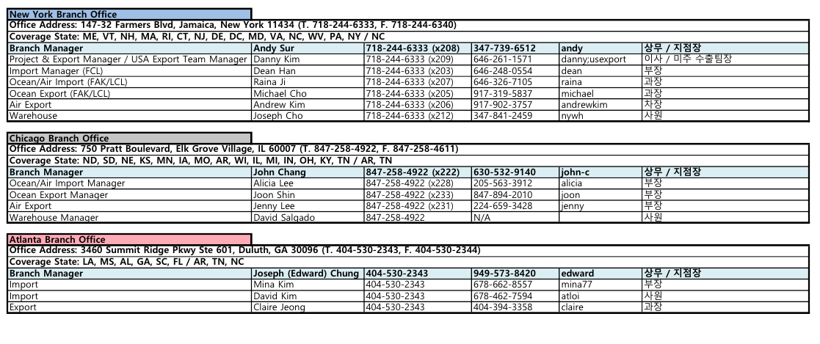
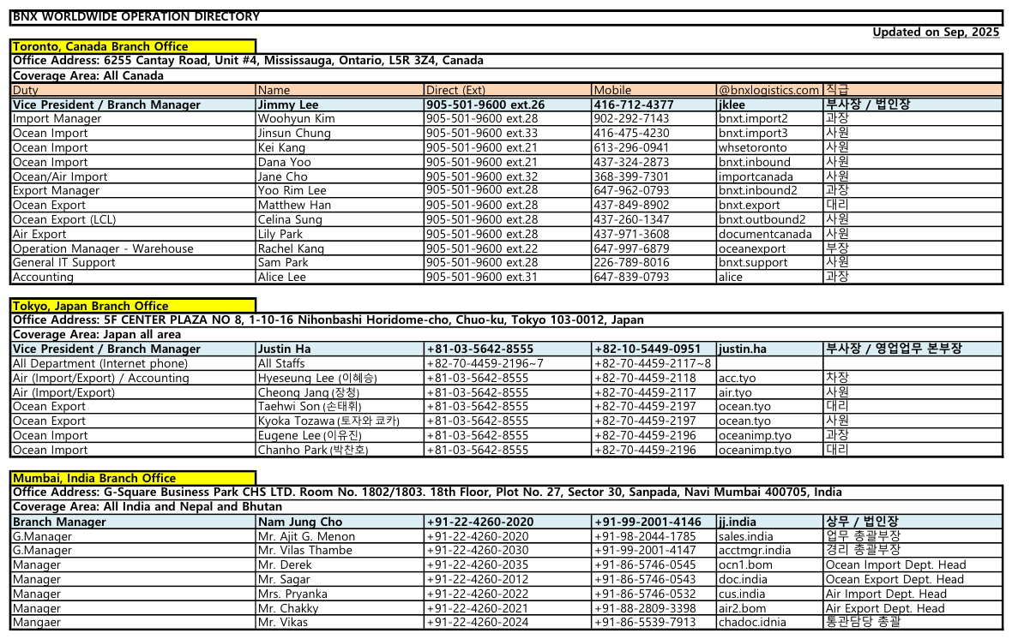
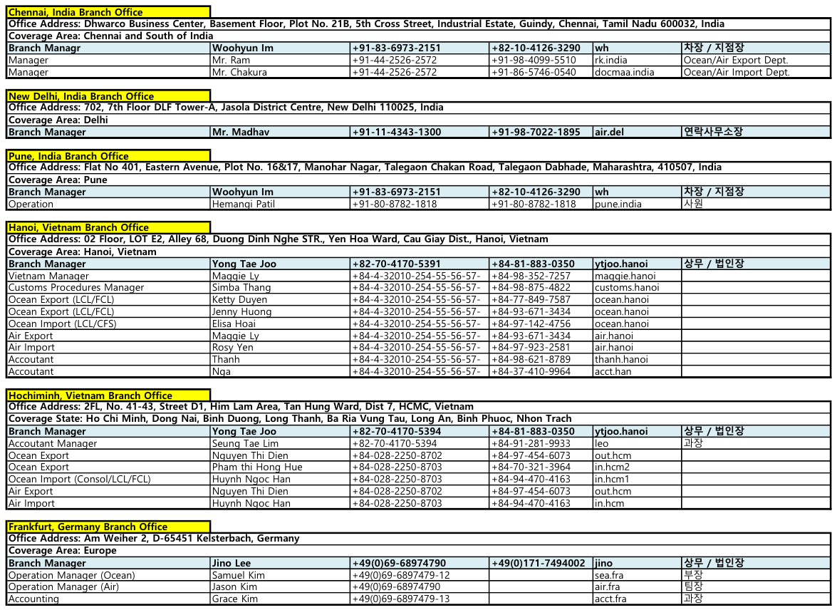
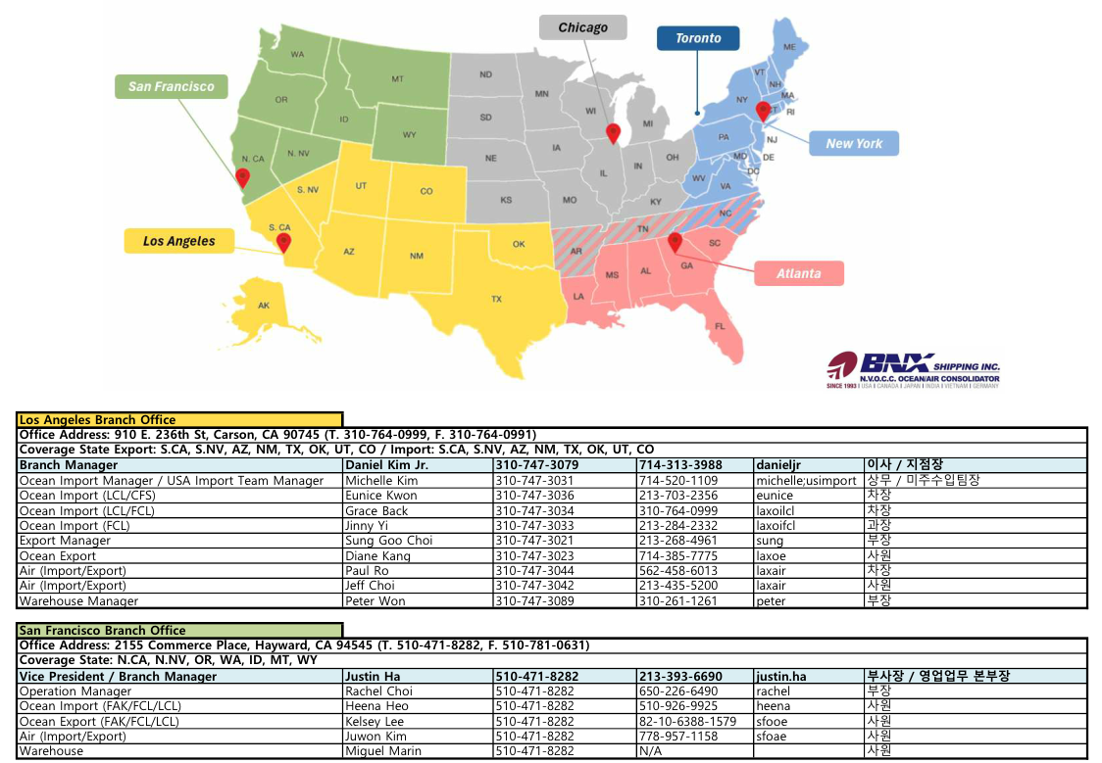
2025.SEP

TCL
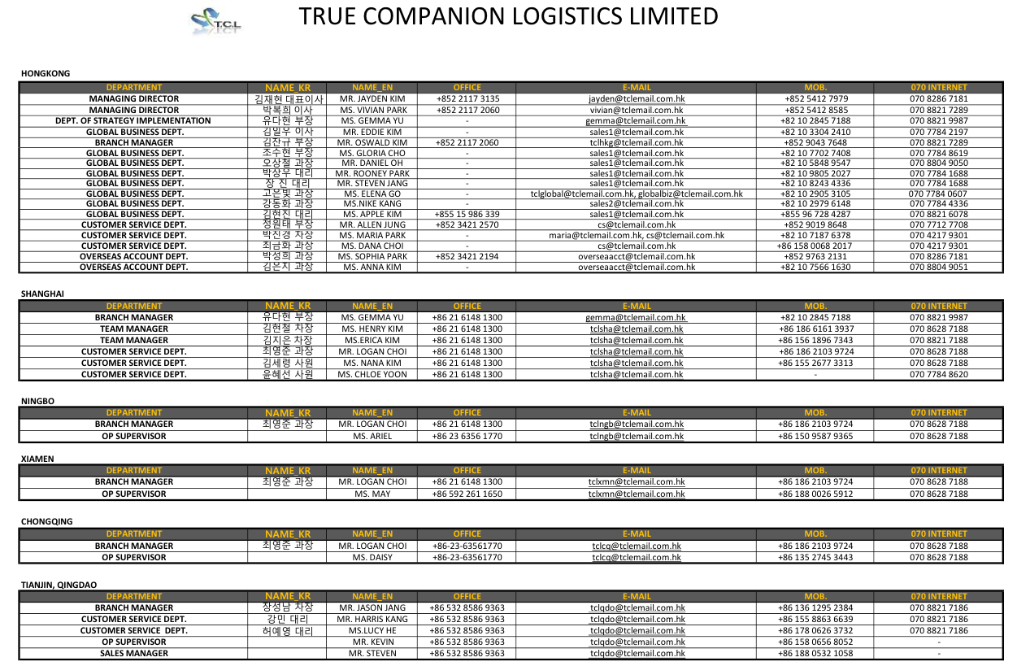

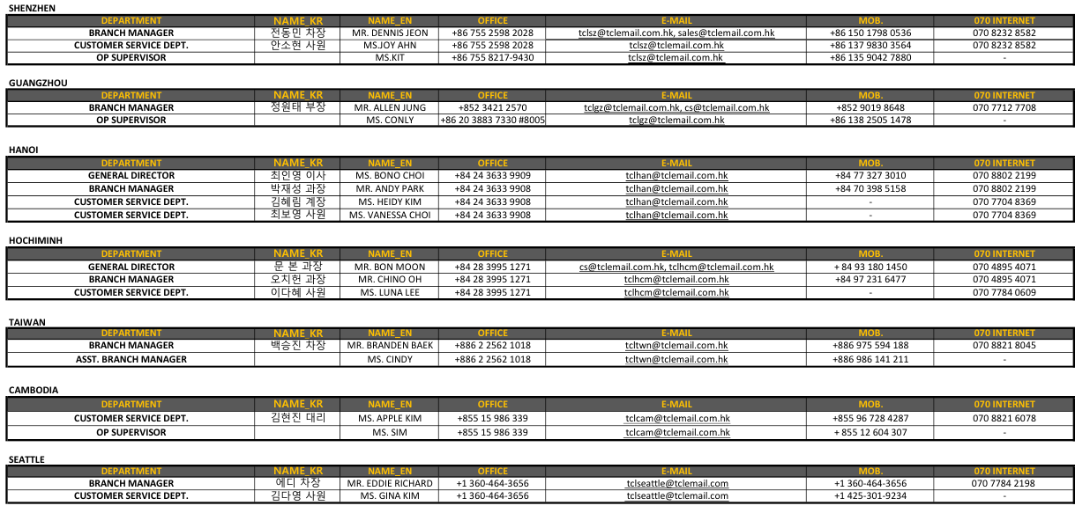

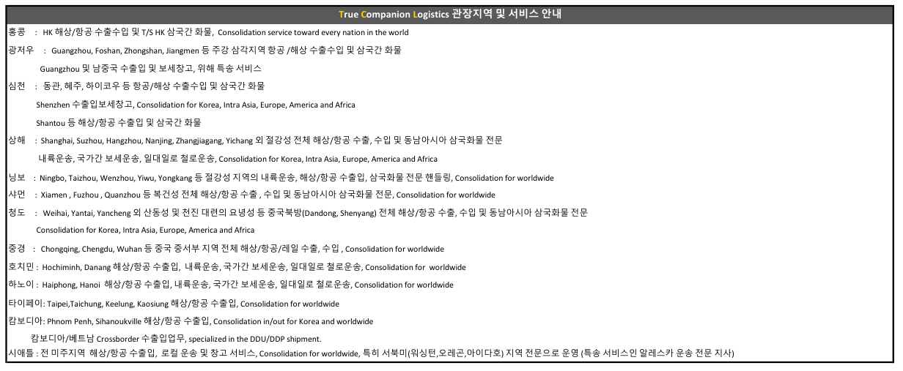

AIF
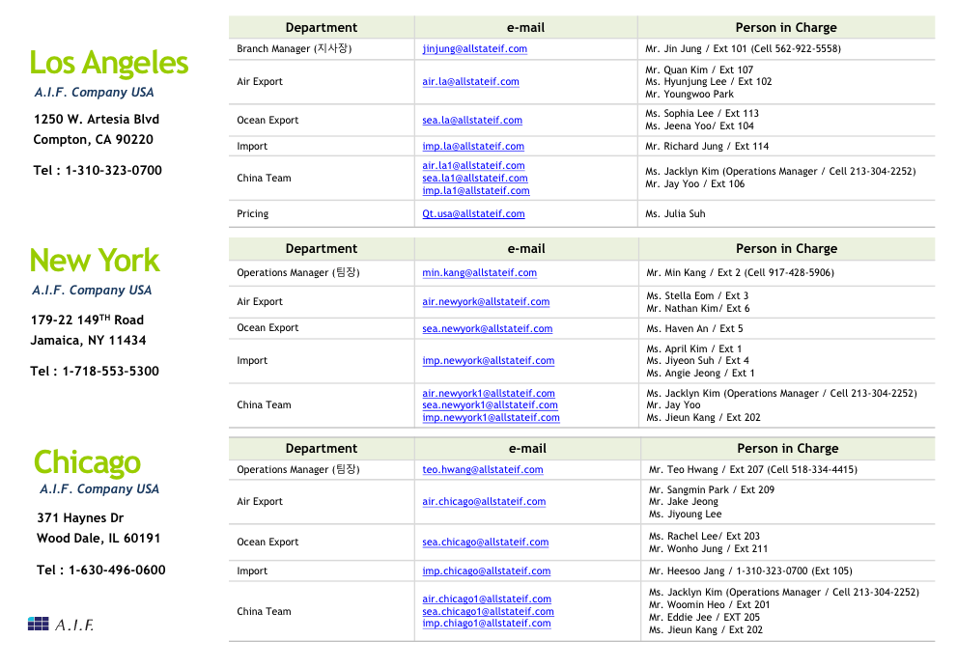
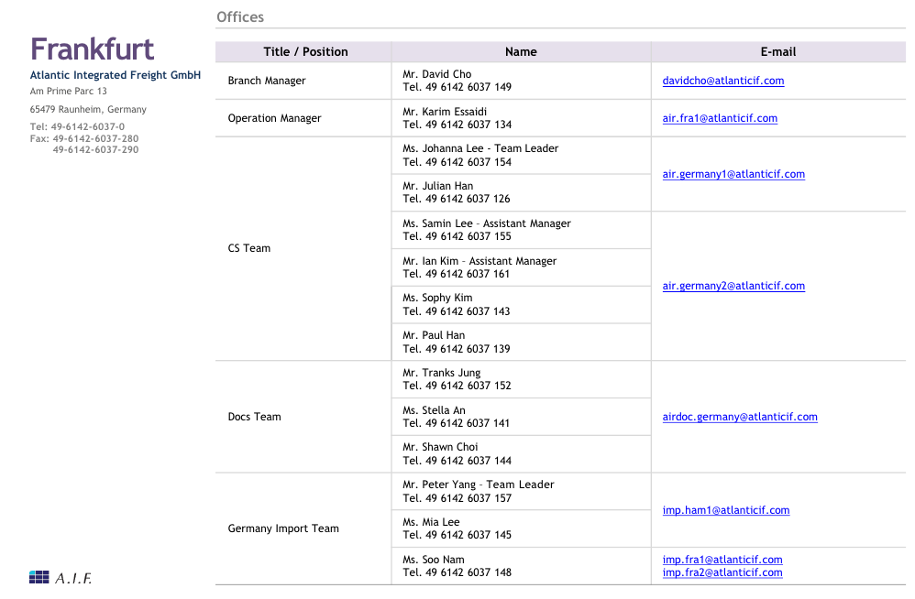
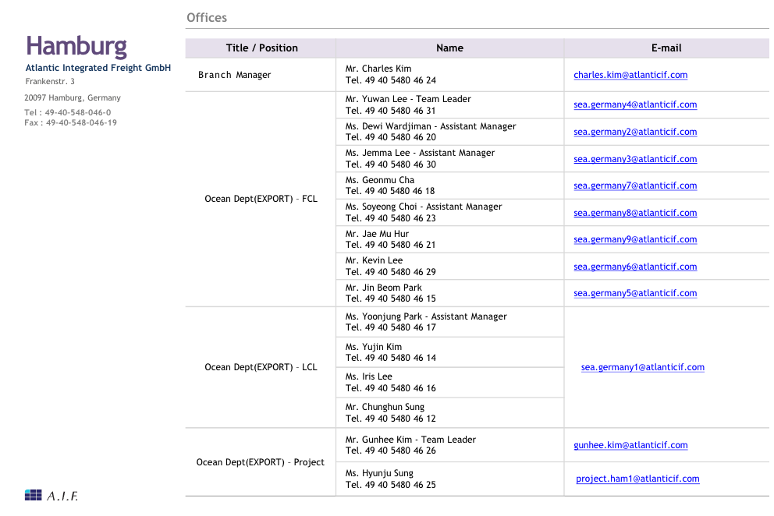
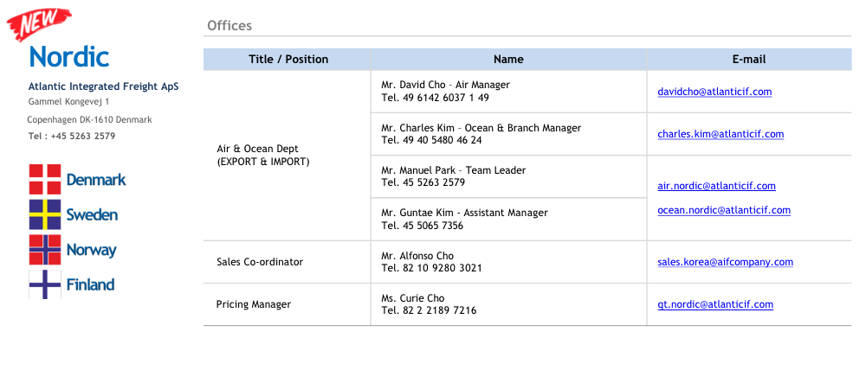
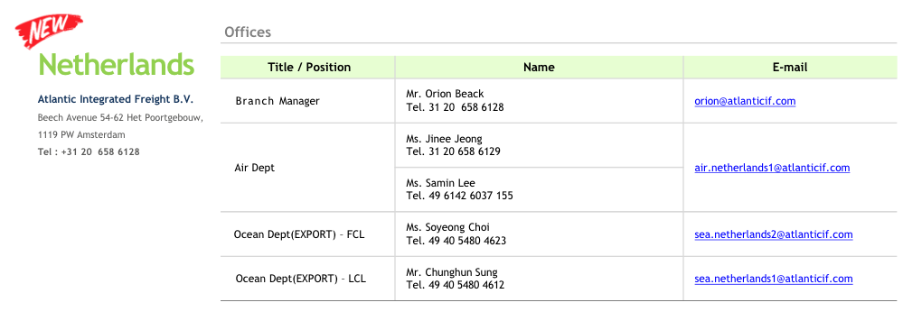
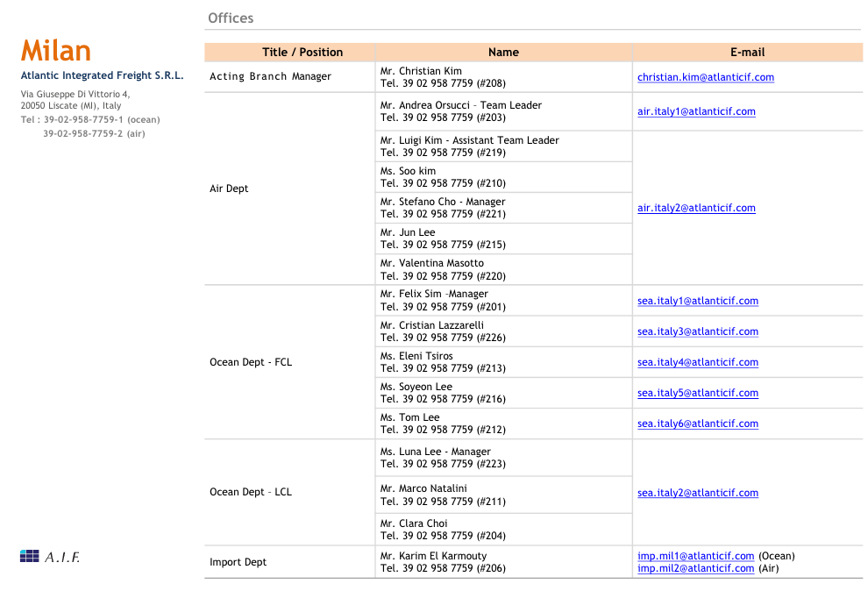
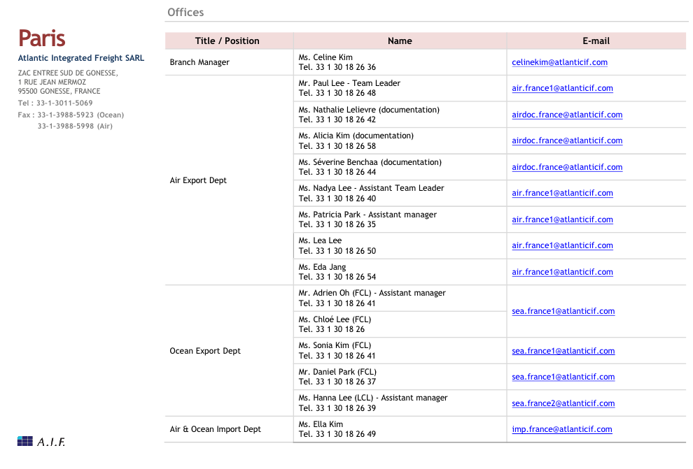
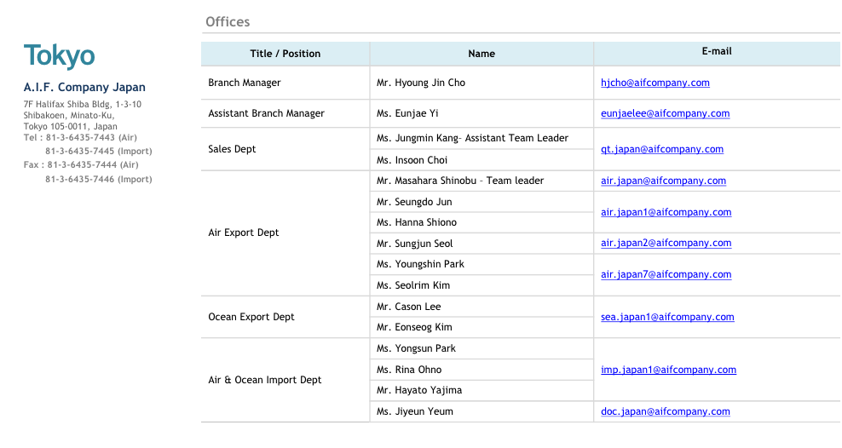
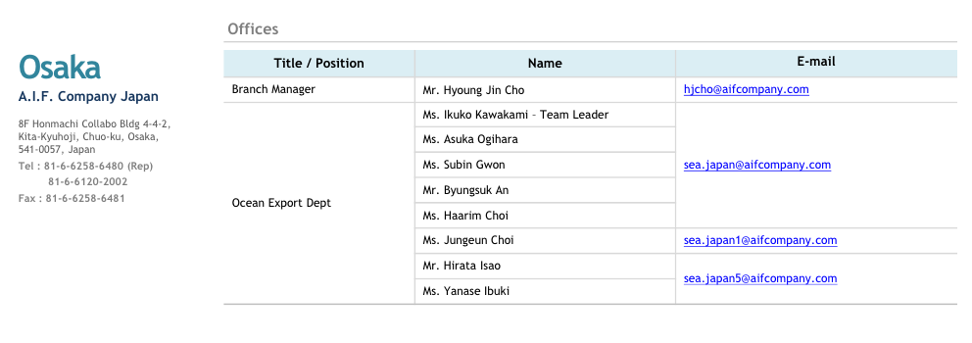
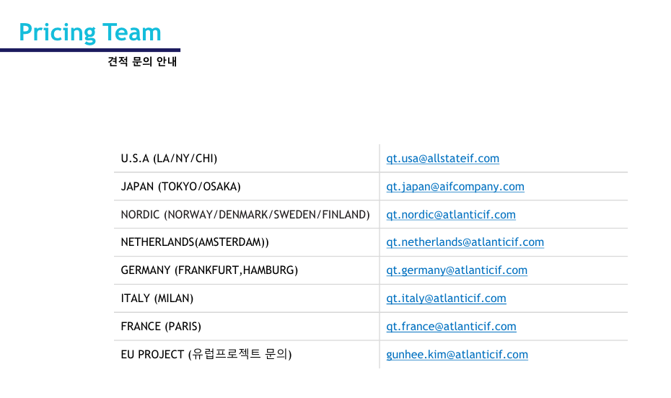
JAN, 2023

신규 System Format
해외파트너 조회

지역 | 구분 ↓ | (지역 구분 설정 없이, 국가만으로도 검색 가능) |  |  |  |  |  | 국가 | 찾기
 |  |  |  |  |  |  |  | 도시 | 찾기
파트너명 |  |  |  |  |  |  |  |  | 조회

파트너명 |  | 지역 | 국가 |  | 도시 |  | 업무코드 | 정산코드 | 이메일 | 평가 점수
 |  |  |  |  |  |  |  |  |  | (총 점수)

등록

해외파트너 등록

파트너명 |  |  | 지역 | 구분 ↓ | (반드시 입력)

국가 |  | 찾기 | 도시

이메일 |  | 첨부파일 | 업무/정산코드 |  |  | 찾기

주소

전화번호
...

MJ
MJ LOGISTICS (HK) LTD

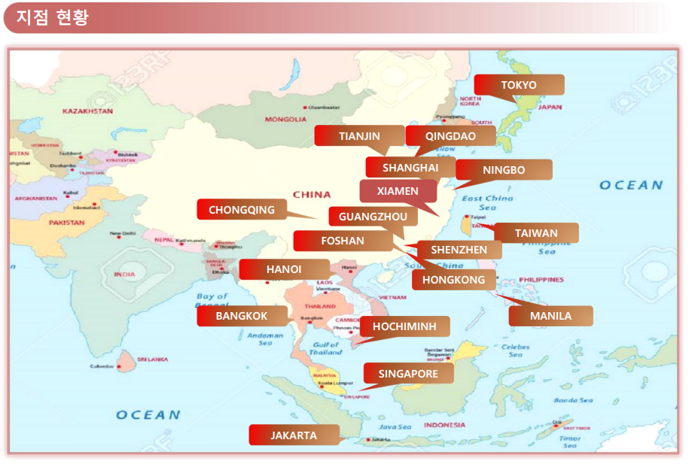
OFFICE LIST
HONGKONG | 1)Hongkong
CHINA | 2)Shenzhen
 | 3)Guangzhou
 | 4)Foshan
 | 5)Xiamen
 | 6)Chongqing
 | 7)Shanghai
 | 8)Ningbo
 | 9)Tianjin
 | 10)Qingdao
JAPAN | 11)Tokyo
VIETNAM | 12)Hanoi
 | 13)Hochiminh
THAILAND | 14)Bangkok
PHILIPPINES | 15)Manila
TAIWAN | 16)Taiwan
JAKARTA | 17)Jakarta
SINGAPORE | 18)Singapore

MJ LOGISTICS 업데이트 (RECENT : 20260410 별도파일)
C:\Users\ilyang\Desktop\MJ 전체지사 연락처 20240313.xlsx

SHENZHEN MJ LOGISTICS CO LTD

☞ ENGLISH ADD : |  | ROOM 512 BUILDING C, BLOCK A, HUAMEIJU PLAZA, XINHU ROAD, BAO'AN ZONE, SHENZHEN, GUANGDONG, CHINA
☞ LOCAL ADD : |  | 深圳市宝安新中心区新湖路华美居商务中心A区C座五楼512
...

XINHE
업데이트: 2023.03.15
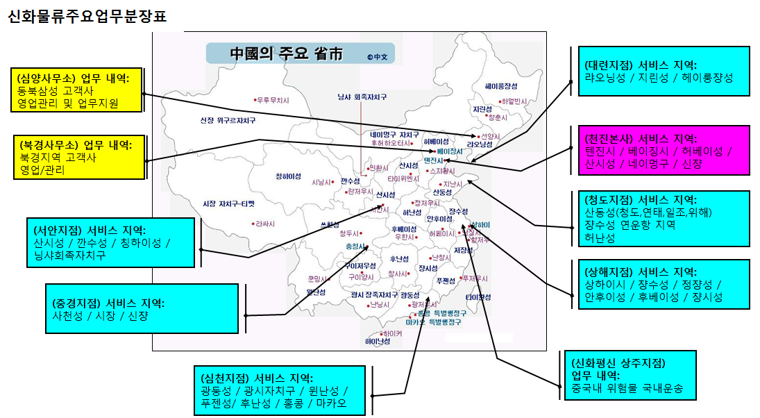

 |  |  |  |  |  |  |  |  | 업데이트: 2023.03.15

천진신화국제물류 (업무분장표)

 | ※ 천진본사 (공용메일:tianjin@xinhuaglobal.com)
 | ▣CHINA TIANJIN : 天津市河东区七纬路101号.嘉华商务中心403~407室. TEL:022)8411-1920
 | NO | 성명 |  | 민족 | 직책 | 주요업무 | 직통번호(022) | 내선 | LG070 | H.P | Wechat ID | E-mail ID
 |  | 중문 | 한글 |  |  |  |  |  |  |  |  | (@xinhuaglobal.com)
 | 1 | 康承益 | 강승익 | 한 국 | 대표이사 |  |  |  |  | 138-0210-8555 | kangk0329 | kangk
 | 2 | 張桂月 | 장계월 | 조선족 | 전무 | 본부장/지점장(지점 총괄) | 8411-1929 | 202 | 070-4025-1938 | 136-0216-8221 | kwjang | kwjang
 | 3 | 金松银 | 김송은 | 조선족 | 부장 | 영업/국내운송/인사/해외정산 | 8411-1938 | 209 | 070-8272-1934 | 185-0222-0920 | k03103004 | sy.jin
 | 4 | 韩美岭 | 한미령 | 조선족 | 과장 | 해상수출/해외파트너 연락 | 8411-1925 | 207 |  | 188-2244-6326 | hml0601 | ml.han / tianjin-export / tianjin-air
 | 5 | 张 喆 | 장 철 | 한 족 | 부장 | 해상수출 | 8411-1924 | 215 |  | 135-0214-6644 | jessicajiji0329 | tianjin-export
...
 | NO | 성명 |  | 민족 | 직책 | 주요업무 | 직통번호(022) | 내선 | LG070 | H.P | Wechat ID | E-mail ID
 | 4 | 周李萍 | 주리평 | 한 족 | 통관원 | 수입정산서/DO Release | 6628-5060 |  |  | 159-2225-8769 | 15922258769 | customs-import
 | 5 | 王 芳 | 왕 방 | 한 족 | 사원 | 해상수입업무 | 6628-5051 |  |  | 177-2010-9040 | mylover_fang | customs-import
 | 6 | 陈英杰 | 진영걸 | 한 족 | 사원 | 해상항검업무 | 6628-5051 |  |  | 150-2200-3519 | weiboaienji | customs-import
 | 7 | 齐洪坤 | 기홍군 | 한 족 | 사원 | 수입외근업무 | 6628-5051 |  |  | 136-8218-1309 | 13682181309 | customs-import
 | 8 | 高国荣 | 고국영 | 한 족 | 사원 | 항공수출입 세관통관현장 | 6628-5051 |  |  | 151-2267-4803 | gao1451608754 | customs-air
 | 9 | 金梅花 | 김매화 | 조선족 | 과장 | 회계 | 6628-5055 |  |  | 150-22438-446 | M00107 | customs-account
 | 10 | 杨 玲 | 양 령 | 한 족 | 사원 | 출납 | 6628-5055 |  |  | 139-2016-2230 | 522402570 | customs-account
 | 11 | 杨 欢 | 양 환 | 한 족 | 통관원 | 항공수입업무 | 8447-4030 |  |  | 150-2205-8729 | 15022058729 | customs-air
 | 12 | 杨春波 | 양춘파 | 한 족 | 사원 | 항공수출입 세관통관현장 | 8447-4030 |  |  | 135-1288-3284 | 13512883284 | customs-air

天津新和国际物流有限公司
XINHE GLOBAL LOGISTICS CO.,LTD

WORLDASIA
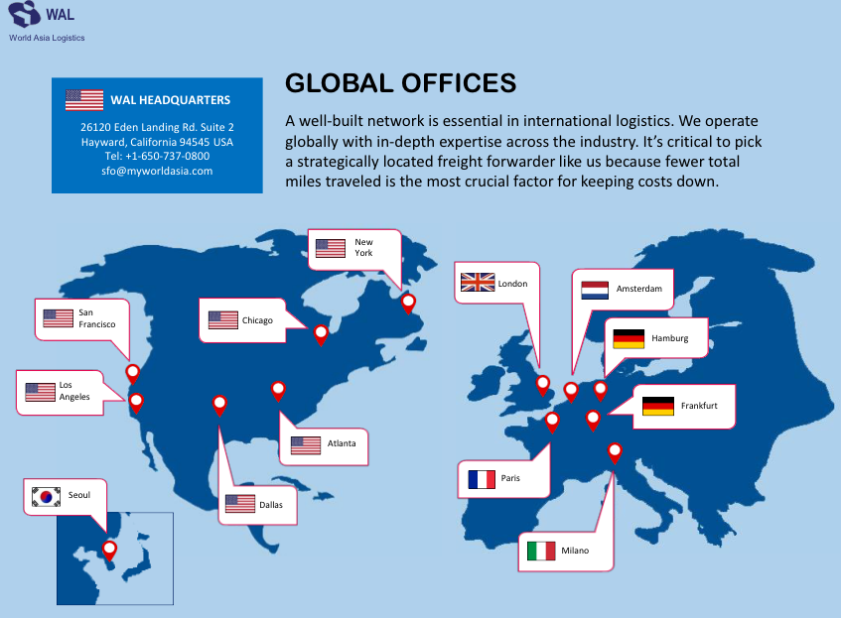
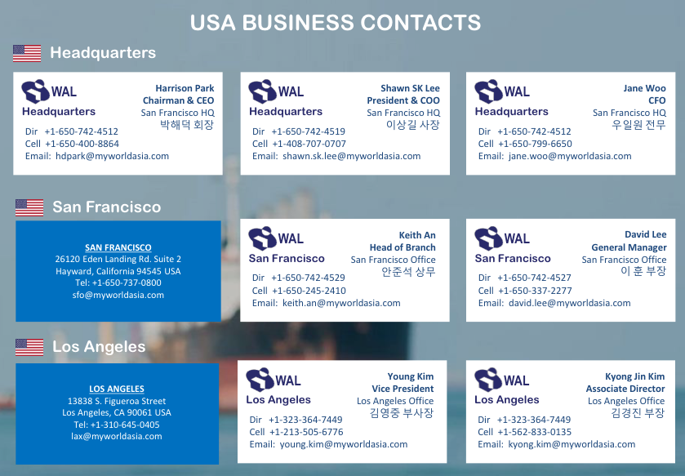
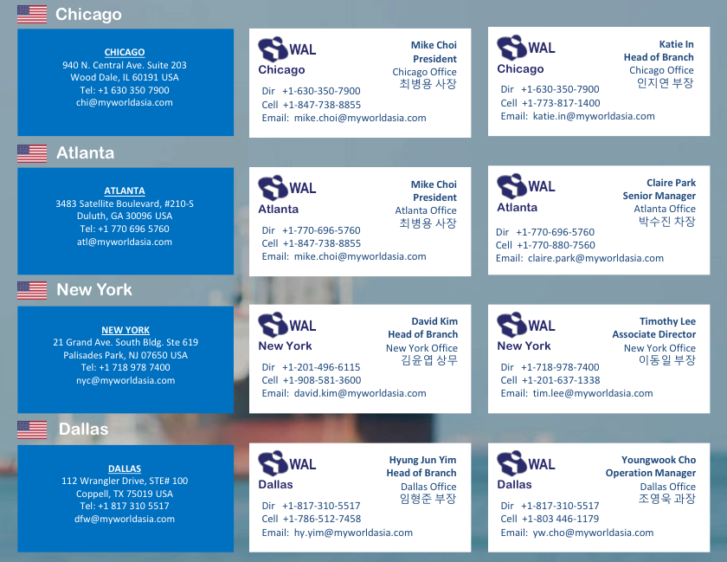
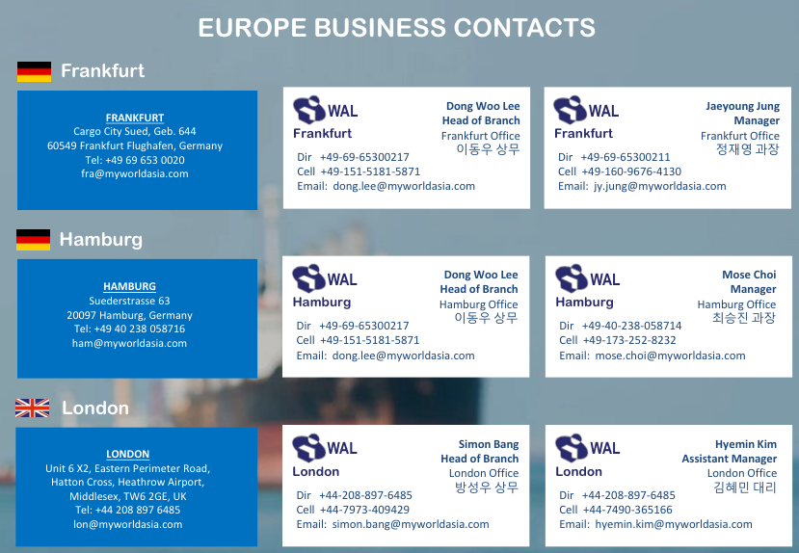
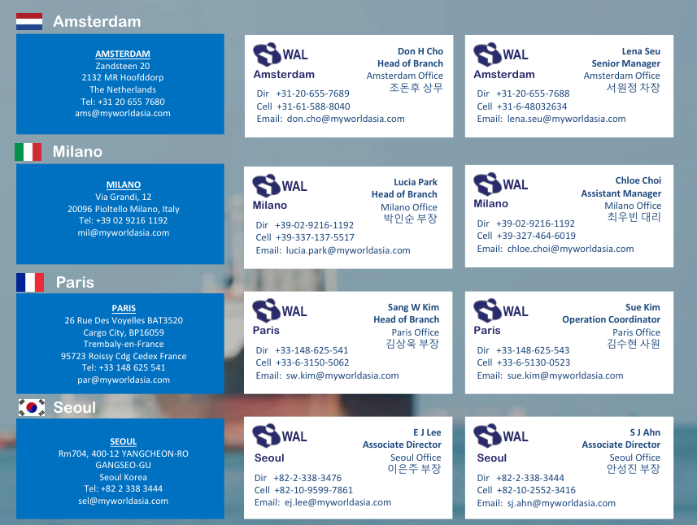
2023.3

PANAKOR
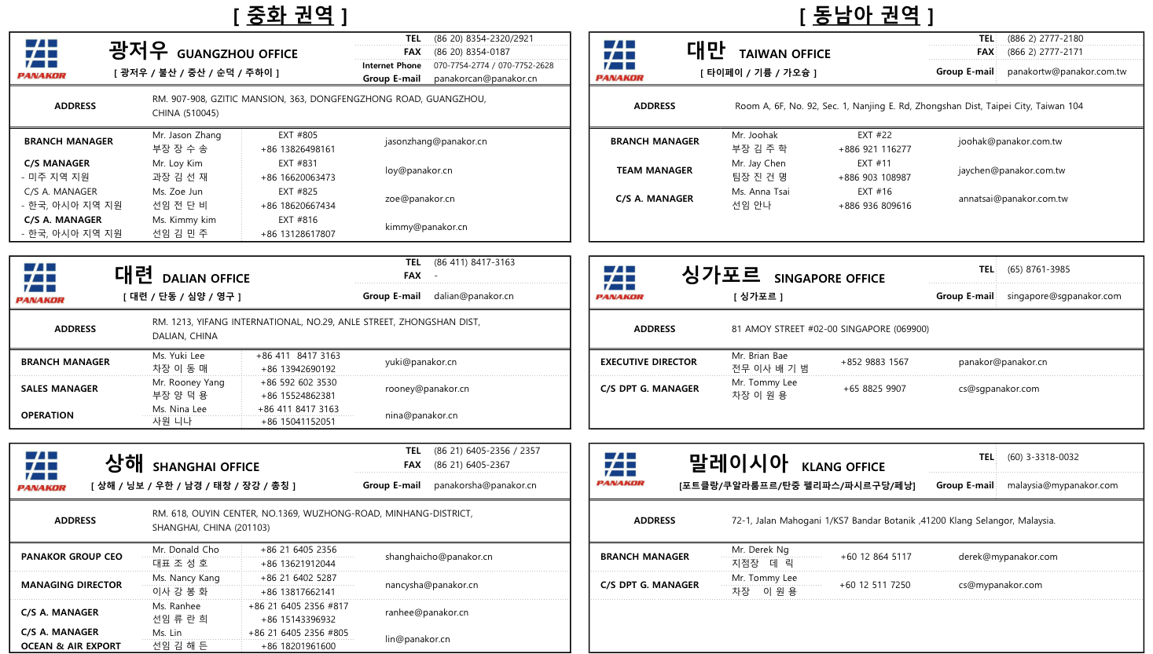
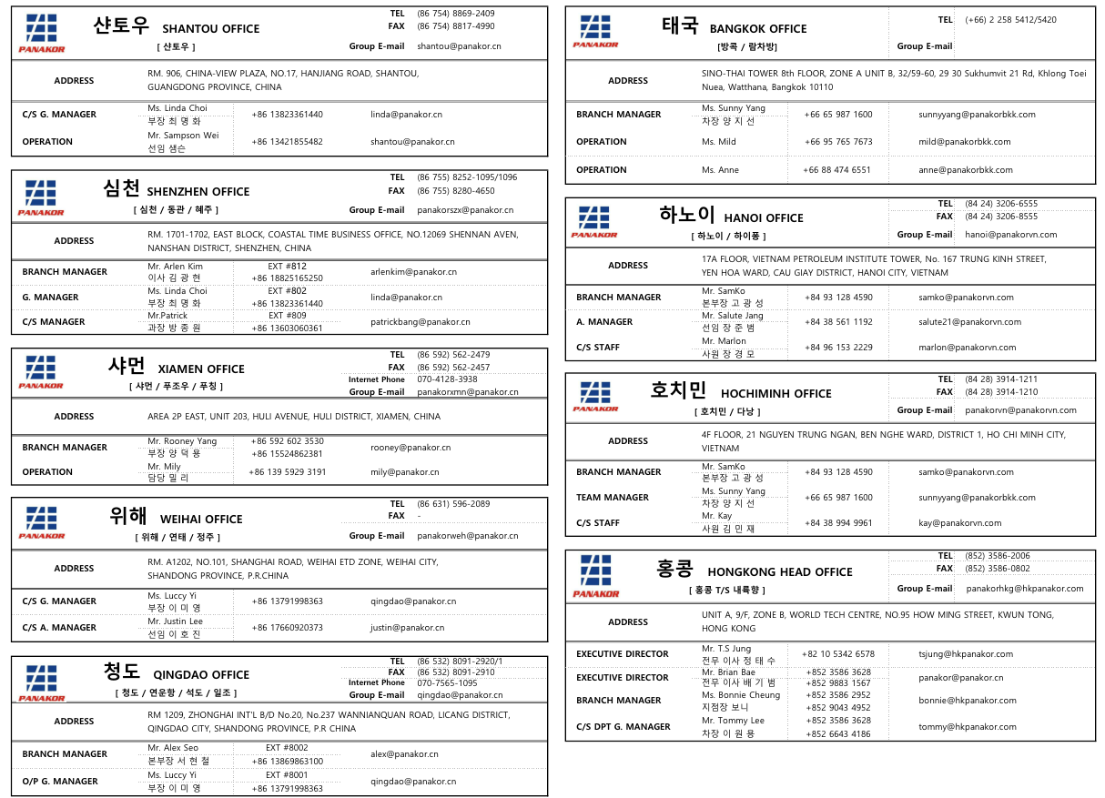
2024.10.

